全体サマリ
20250405_0405vs長崎工業

デバイスID | 選手名 | ポジション | 計測開始（JST） | 計測終了（JST） | 計測時間 (hh:mm:ss) | 走行距離(m) | %HIR | ハイスピード 距離(m) | スプリント回数 (24.00km/h) | スプリント回数 (20.00km/h) | スプリント回数 (18.00km/h) | スプリント 距離(m) (24.00km/h) | スプリント距離(m) (20.00km/h) | スプリント距離(m) (18.00km/h) | ZONE別走行距離（m） |  |  |  |  |  | 1分毎走行距離(m) | 平均速度（km/h） | 今回最高 速度（km/h） | 高強度 エフォート | 加速回数 (3.0m/s^2) | 加速回数 (2.5m/s^2) | 加速回数 (2.0m/s^2) | 加速度max (m/s^2) | 減速回数 (3.0m/s^2) | 減速回数 (2.5m/s^2) | 減速回数 (2.0m/s^2) | 減速度max (m/s^2) | インパクト回数 |  |  |  |  |  | HMLD(m) | HML/min | HMLC | 消費カロリー (速度)
 |  |  |  |  |  |  |  |  |  |  |  |  |  |  | -5.4km/h | 5.4km/h-12.6km/h | 12.6km/h-18.0km/h | 18.0km/h-23.4km/h | 23.4km/h-28.8km/h | 28.8km/h- |  |  |  |  |  |  |  |  |  |  |  |  | 3G-4G | 4G-5G | 5G-6G | 6G-7G | 7G-8G | 8G-
01 | 濱﨑 善 | DM | 2025/04/05 09:00:38 | 2025/04/05 10:50:40 | 1:50:02 | 5,273.36 | 1.22% | 64.13 | 0 | 1 | 7 | 0.00 | 10.55 | 64.13 | 2,356.01 | 2,419.57 | 431.70 | 66.23 | 0.00 | 0.00 | 56.75 | 3.41 | 21.54 | 300 | 7 | 34 | 113 | 3.38 | 8 | 38 | 100 | -4.01 | 392 | 240 | 120 | 79 | 42 | 44 | 113.78 | 1.22 | 82 | 536.2
02 | 西村 優斗 | DM | 2025/04/05 09:00:38 | 2025/04/05 10:50:40 | 1:50:02 | 10,847.54 | 7.76% | 841.25 | 9 | 29 | 55 | 159.06 | 476.68 | 841.25 | 2,038.34 | 5,467.52 | 2,440.52 | 708.81 | 192.36 | 0.00 | 116.74 | 7.01 | 28.32 | 769 | 18 | 53 | 158 | 3.76 | 34 | 70 | 176 | -4.84 | 1,026 | 733 | 357 | 175 | 85 | 91 | 1,023.63 | 11.02 | 175 | 795.5
03 | 林田 一護 | DM | 2025/04/05 09:00:38 | 2025/04/05 10:50:40 | 1:50:02 | 8,742.59 | 8.97% | 784.40 | 6 | 31 | 49 | 61.59 | 439.36 | 784.40 | 1,667.29 | 4,407.23 | 1,832.98 | 732.94 | 102.15 | 0.00 | 94.09 | 5.65 | 26.00 | 902 | 21 | 80 | 261 | 3.97 | 48 | 136 | 294 | -4.55 | 1,074 | 739 | 391 | 197 | 107 | 132 | 1,010.66 | 10.88 | 282 | 747.0
04 | 片山 諒也 | DM | 2025/04/05 09:00:38 | 2025/04/05 10:50:40 | 1:50:02 | 9,726.65 | 6.96% | 676.63 | 8 | 24 | 40 | 94.41 | 370.06 | 676.63 | 2,282.54 | 4,921.13 | 1,820.13 | 567.89 | 135.12 | 0.00 | 104.68 | 6.28 | 27.30 | 365 | 17 | 37 | 141 | 3.86 | 28 | 80 | 174 | -4.62 | 839 | 352 | 167 | 75 | 38 | 32 | 817.07 | 8.79 | 149 | 779.8
05 | 山本 悠貴 | DM | 2025/04/05 09:00:38 | 2025/04/05 10:50:40 | 1:50:02 | 10,061.18 | 7.04% | 707.84 | 7 | 25 | 47 | 105.27 | 382.39 | 707.84 | 2,101.73 | 5,312.62 | 1,909.62 | 588.79 | 148.43 | 0.00 | 108.28 | 6.50 | 26.47 | 315 | 6 | 36 | 101 | 3.62 | 29 | 75 | 173 | -4.87 | 855 | 393 | 150 | 71 | 23 | 29 | 861.93 | 9.28 | 151 | 792.4
06 | 大川 琉稀 | DM | 2025/04/05 09:00:38 | 2025/04/05 10:50:40 | 1:50:02 | 12,163.80 | 5.10% | 620.68 | 2 | 18 | 42 | 21.97 | 283.26 | 620.68 | 1,610.39 | 6,426.38 | 3,435.41 | 642.93 | 48.68 | 0.00 | 130.91 | 7.86 | 25.21 | 1,103 | 12 | 60 | 197 | 3.49 | 41 | 104 | 244 | -4.13 | 1,290 | 1,058 | 570 | 274 | 132 | 72 | 828.27 | 8.91 | 227 | 843.3
07 | 中村 莉士 | DM | 2025/04/05 09:00:38 | 2025/04/05 10:50:40 | 1:50:02 | 12,116.09 | 9.56% | 1,157.71 | 8 | 38 | 75 | 90.90 | 539.40 | 1,157.71 | 1,955.92 | 5,613.72 | 3,319.05 | 1,104.33 | 123.07 | 0.00 | 130.40 | 7.82 | 25.68 | 1,303 | 24 | 73 | 220 | 3.83 | 59 | 115 | 277 | -4.70 | 1,088 | 1,029 | 648 | 312 | 130 | 122 | 1,422.16 | 15.31 | 275 | 852.6
08 | 福吉 爽生 | DM | 2025/04/05 09:00:38 | 2025/04/05 09:46:26 | 0:45:48 | 6,343.72 | 12.31% | 780.85 | 5 | 23 | 39 | 81.68 | 464.20 | 780.85 | 850.66 | 3,131.13 | 1,554.74 | 688.17 | 119.03 | 0.00 | 138.51 | 8.31 | 26.52 | 655 | 4 | 27 | 106 | 3.81 | 18 | 58 | 140 | -4.46 | 611 | 450 | 268 | 179 | 94 | 87 | 879.79 | 19.21 | 125 | 420.1
09 | 吉田 悠月 | DM | 2025/04/05 09:00:38 | 2025/04/05 10:50:40 | 1:50:02 | 11,871.60 | 10.66% | 1,265.36 | 13 | 51 | 85 | 163.16 | 673.62 | 1,265.36 | 1,964.81 | 6,019.19 | 2,557.04 | 1,096.33 | 234.23 | 0.00 | 127.77 | 7.67 | 27.08 | 1,069 | 28 | 91 | 246 | 4.32 | 52 | 127 | 285 | -4.82 | 1,412 | 855 | 446 | 221 | 134 | 175 | 1,541.85 | 16.59 | 288 | 817.3
10 | 柴原 寛太 | DM | 2025/04/05 09:00:38 | 2025/04/05 10:46:17 | 1:45:39 | 11,908.43 | 12.51% | 1,489.29 | 16 | 51 | 83 | 225.69 | 906.34 | 1,489.29 | 1,776.86 | 5,441.50 | 3,121.00 | 1,245.45 | 323.62 | 0.00 | 134.51 | 8.07 | 27.78 | 1,284 | 34 | 99 | 232 | 4.32 | 40 | 116 | 307 | -4.66 | 1,011 | 828 | 540 | 284 | 172 | 198 | 1,773.26 | 20.03 | 302 | 831.6
11 | 山口 惺也 | DM | 2025/04/05 09:00:38 | 2025/04/05 10:35:08 | 1:34:30 | 9,137.87 | 5.67% | 517.82 | 3 | 17 | 38 | 30.63 | 238.23 | 517.82 | 1,569.72 | 4,862.59 | 2,140.19 | 508.07 | 57.30 | 0.00 | 118.09 | 7.09 | 25.30 | 745 | 15 | 57 | 193 | 3.97 | 35 | 89 | 213 | -3.68 | 1,015 | 746 | 382 | 173 | 83 | 54 | 676.27 | 8.74 | 206 | 640.0
12 | 深堀 龍 | DM | 2025/04/05 10:03:33 | 2025/04/05 10:50:40 | 0:47:07 | 5,880.14 | 6.94% | 408.36 | 0 | 11 | 31 | 0.00 | 130.36 | 408.36 | 953.02 | 2,936.03 | 1,522.36 | 468.73 | 0.00 | 0.00 | 124.80 | 7.49 | 23.31 | 387 | 4 | 26 | 100 | 3.55 | 21 | 57 | 160 | -4.51 | 590 | 299 | 151 | 98 | 49 | 64 | 542.91 | 11.52 | 142 | 408.7
13 | 大津 寛太 | DM | 2025/04/05 10:35:08 | 2025/04/05 10:50:40 | 0:15:32 | 1,883.45 | 14.64% | 275.66 | 5 | 10 | 15 | 71.81 | 174.48 | 275.66 | 283.01 | 827.40 | 491.20 | 194.34 | 87.50 | 0.00 | 121.25 | 7.28 | 26.57 | 67 | 4 | 13 | 33 | 3.27 | 10 | 24 | 52 | -4.00 | 123 | 57 | 23 | 10 | 6 | 9 | 321.85 | 20.72 | 52 | 142.7
14 | 平野 吏桜 | DM | 2025/04/05 10:46:17 | 2025/04/05 10:50:40 | 0:04:23 | 627.53 | 15.67% | 98.35 | 2 | 3 | 6 | 15.38 | 60.46 | 98.35 | 74.64 | 259.08 | 193.86 | 79.23 | 20.71 | 0.00 | 143.16 | 8.59 | 25.35 | 60 | 0 | 5 | 15 | 2.77 | 1 | 7 | 13 | -4.26 | 77 | 45 | 38 | 11 | 4 | 4 | 112.17 | 25.59 | 16 | 42.0

0405vs長崎工業前半
デバイスID | 選手名 | ポジション | 計測開始（JST） | 計測終了（JST） | 計測時間 (hh:mm:ss) | 走行距離(m) | %HIR | ハイスピード 距離(m) | スプリント回数 (24.00km/h) | スプリント回数 (20.00km/h) | スプリント回数 (18.00km/h) | スプリント 距離(m) (24.00km/h) | スプリント距離(m) (20.00km/h) | スプリント距離(m) (18.00km/h) | ZONE別走行距離（m） |  |  |  |  |  | 1分毎走行距離(m) | 平均速度（km/h） | 今回最高 速度（km/h） | 高強度 エフォート | 加速回数 (3.0m/s^2) | 加速回数 (2.5m/s^2) | 加速回数 (2.0m/s^2) | 加速度max (m/s^2) | 減速回数 (3.0m/s^2) | 減速回数 (2.5m/s^2) | 減速回数 (2.0m/s^2) | 減速度max (m/s^2) | インパクト回数 |  |  |  |  |  | HMLD(m) | HML/min | HMLC | 消費カロリー (速度)
 |  |  |  |  |  |  |  |  |  |  |  |  |  |  | -5.4km/h | 5.4km/h-12.6km/h | 12.6km/h-18.0km/h | 18.0km/h-23.4km/h | 23.4km/h-28.8km/h | 28.8km/h- |  |  |  |  |  |  |  |  |  |  |  |  | 3G-4G | 4G-5G | 5G-6G | 6G-7G | 7G-8G | 8G-
...
0405vs長崎工業後半
06 | 大川 琉稀 | DM | 2025/04/05 10:03:33 | 2025/04/05 10:50:40 | 0:47:07 | 6,039.32 | 5.88% | 355.39 | 2 | 11 | 22
07 | 中村 莉士 | DM | 2025/04/05 10:03:33 | 2025/04/05 10:50:40 | 0:47:07 | 5,811.47 | 8.94% | 519.28 | 6 | 17 | 34
09 | 吉田 悠月 | DM | 2025/04/05 10:03:33 | 2025/04/05 10:50:40 | 0:47:07 | 5,841.37 | 8.63% | 504.19 | 5 | 22 | 39
10 | 柴原 寛太 | DM | 2025/04/05 10:03:33 | 2025/04/05 10:46:17 | 0:42:44 | 5,568.55 | 11.48% | 639.46 | 6 | 23 | 36
11 | 山口 惺也 | DM | 2025/04/05 10:03:33 | 2025/04/05 10:35:08 | 0:31:35 | 3,654.10 | 8.49% | 310.33 | 1 | 11 | 20
12 | 深堀 龍 | DM | 2025/04/05 10:03:33 | 2025/04/05 10:50:40 | 0:47:07 | 5,880.14 | 6.94% | 408.36 | 0 | 11 | 31
13 | 大津 寛太 | DM | 2025/04/05 10:35:08 | 2025/04/05 10:50:40 | 0:15:32 | 1,883.45 | 14.64% | 275.66 | 5 | 10 | 15
14 | 平野 吏桜 | DM | 2025/04/05 10:46:17 | 2025/04/05 10:50:40 | 0:04:23 | 627.53 | 15.67% | 98.35 | 2 | 3 | 6

0405vs長崎工業前半 平均ポジション |  |  |  |  | 0405vs長崎工業後半 平均ポジション
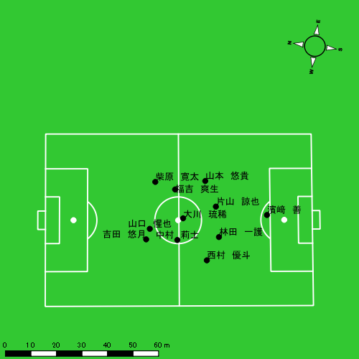 |  |  |  |  | 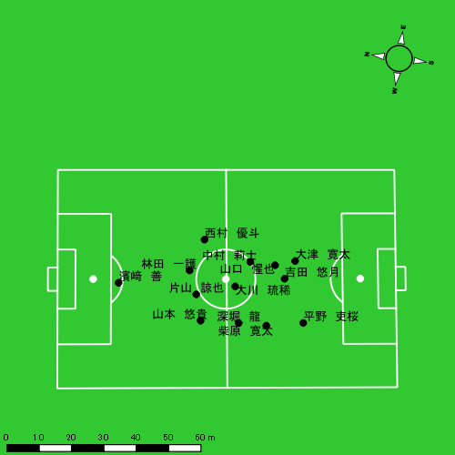

スプリント回数とハイスピード距離、加減速回数について
スプリント回数1…24.00km/hを超えた回数
スプリント回数2…20.00km/hを超えた回数
スプリント回数3…18.00km/hを超えた回数
ハイスピード距離…18.00km/hを超えた状態での移動距離
加減速回数…加速度が3.0m/s^2を超えて加速または減速した回数
加減速回数2…加速度が2.5m/s^2を超えて加速または減速した回数
加減速回数3…加速度が2.0m/s^2を超えて加速または減速した回数
前後バランス…プラス～前傾姿勢, マイナス～後傾姿勢
...

全体走行グラフ
速度ゾーングラフ

 | -5.4km/h | 5.4km/h-12.6km/h | 12.6km/h-18.0km/h | 18.0km/h-23.4km/h | 23.4km/h-28.8km/h | 28.8km/h-
濱﨑 善 | 2,356.01 | 2,419.57 | 431.70 | 66.23 | 0.00 | 0.00
西村 優斗 | 2,038.34 | 5,467.52 | 2,440.52 | 708.81 | 192.36 | 0.00
林田 一護 | 1,667.29 | 4,407.23 | 1,832.98 | 732.94 | 102.15 | 0.00
片山 諒也 | 2,282.54 | 4,921.13 | 1,820.13 | 567.89 | 135.12 | 0.00
山本 悠貴 | 2,101.73 | 5,312.62 | 1,909.62 | 588.79 | 148.43 | 0.00
大川 琉稀 | 1,610.39 | 6,426.38 | 3,435.41 | 642.93 | 48.68 | 0.00
中村 莉士 | 1,955.92 | 5,613.72 | 3,319.05 | 1,104.33 | 123.07 | 0.00
福吉 爽生 | 850.66 | 3,131.13 | 1,554.74 | 688.17 | 119.03 | 0.00
吉田 悠月 | 1,964.81 | 6,019.19 | 2,557.04 | 1,096.33 | 234.23 | 0.00
柴原 寛太 | 1,776.86 | 5,441.50 | 3,121.00 | 1,245.45 | 323.62 | 0.00
山口 惺也 | 1,569.72 | 4,862.59 | 2,140.19 | 508.07 | 57.30 | 0.00
深堀 龍 | 953.02 | 2,936.03 | 1,522.36 | 468.73 | 0.00 | 0.00
大津 寛太 | 283.01 | 827.40 | 491.20 | 194.34 | 87.50 | 0.00
平野 吏桜 | 74.64 | 259.08 | 193.86 | 79.23 | 20.71 | 0.00

速度ゾーン（時間割合, セッション別）
速度ゾーン（時間割合詳細）
 | ZONE1 | ZONE2 | ZONE3 | ZONE4 | ZONE5 | ZONE6
0405vs長崎工業前半 | 43.79% | 42.60% | 10.69% | 2.57% | 0.35% | 0.00% | 0405vs長崎工業前半 0 - 15 | 42.05% | 43.56% | 11.21% | 2.83% | 0.35% | 0.00%
0405vs長崎工業後半 | 48.16% | 38.50% | 10.43% | 2.51% | 0.39% | 0.00% | 15 - 30 | 43.02% | 43.59% | 10.56% | 2.51% | 0.31% | 0.00%
 |  |  |  |  |  |  | 30 - 45 | 45.48% | 41.35% | 10.36% | 2.41% | 0.40% | 0.00%
 |  |  |  |  |  |  | 45 - | 58.94% | 29.58% | 9.66% | 1.82% | 0.00% | 0.00%
 |  |  |  |  |  |  | 0405vs長崎工業後半 0 - 15 | 46.99% | 39.60% | 10.42% | 2.51% | 0.48% | 0.00%
 |  |  |  |  |  |  | 15 - 30 | 45.44% | 40.90% | 10.91% | 2.47% | 0.28% | 0.00%
 |  |  |  |  |  |  | 30 - 45 | 52.13% | 35.32% | 9.73% | 2.39% | 0.43% | 0.00%
 |  |  |  |  |  |  | 45 - | 47.57% | 36.25% | 12.17% | 3.65% | 0.36% | 0.00%

合計 / 走行距離
平均 / 走行距離
0405vs長崎工業前半 0 - 15 | 19699.49 | 1790.86 | 1745.26 | 158.66 | 8.20% | 8.20% | 119.39 | 119.39 | 10.58 | 10.58 | 11 | 1 | 154.19 | 14.02
15 - 30 | 19334.29 | 1757.66 | 1535.48 | 139.59 | 7.48% | 7.48% | 117.18 | 117.18 | 9.31 | 9.31 | 11 | 1 | 161.85 | 14.71
30 - 45 | 18792.89 | 1708.44 | 1519.45 | 138.13 | 7.49% | 7.49% | 113.90 | 113.90 | 9.21 | 9.21 | 14 | 1.2727272727 | 201.18 | 18.29
45 - | 839.57 | 76.32 | 44.22 | 4.02 | 4.52% | 4.52% | 95.41 | 95.41 | 5.03 | 5.03 | 0 | 0 | 0.00 | 0.00
0405vs長崎工業後半 0 - 15 | 18645.40 | 1695.04 | 1594.56 | 144.96 | 8.37% | 8.37% | 113.00 | 113.00 | 9.66 | 9.66 | 18 | 1.6363636364 | 258.22 | 23.47
15 - 30 | 18882.19 | 1716.56 | 1417.26 | 128.84 | 7.20% | 7.20% | 114.44 | 114.44 | 8.59 | 8.59 | 10 | 0.90909090909 | 107.91 | 9.81
30 - 45 | 17594.07 | 1599.46 | 1527.88 | 138.90 | 8.12% | 8.12% | 110.02 | 110.02 | 9.40 | 9.40 | 18 | 1.6363636364 | 219.81 | 19.98
45 - | 2775.25 | 252.30 | 304.22 | 27.66 | 10.06% | 10.06% | 119.19 | 119.19 | 13.07 | 13.07 | 2 | 0.18181818182 | 18.40 | 1.67

合計 / ハイスピード距離
平均 / ハイスピード距離

平均 / %HIR
平均 / %HIR

平均 / １分毎走行距離
平均 / １分毎走行距離

平均 / １分毎ハイスピード距離
平均 / １分毎ハイスピード距離

合計 / スプリント回数
平均 / スプリント回数

合計 / スプリント距離
平均 / スプリント距離

濱﨑 善
...
 | 計測開始（JST） | 計測終了（JST） | ディフェンディング サード | ミドル サード | アタッキング サード |  | ZONE1 (m, hh:mm:ss) |  | ZONE2 (m, hh:mm:ss) |  | ZONE3 (m, hh:mm:ss) |  | ZONE4 (m, hh:mm:ss) |  | ZONE5 (m, hh:mm:ss) |  | ZONE6 (m, hh:mm:ss) |  | 合計
0405vs長崎工業前半 | 2025/04/05 09:00:38 - 2025/04/05 09:15:37 |  | 86.14% | 13.86% | 0.00% | 0405vs長崎工業前半 0 - 15 | 393.50 | 0:11:46 | 388.70 | 0:03:03 | 46.47 | 0:00:11 | 0.00 | 0:00:00 | 0.00 | 0:00:00 | 0.00 | 0:00:00 | 828.67
 | 2025/04/05 09:15:38 - 2025/04/05 09:30:37 |  | 100.00% | 0.00% | 0.00% | 15 - 30 | 318.86 | 0:10:51 | 471.92 | 0:03:39 | 119.59 | 0:00:29 | 5.69 | 0:00:01 | 0.00 | 0:00:00 | 0.00 | 0:00:00 | 916.06
 | 2025/04/05 09:30:38 - 2025/04/05 09:45:37 |  | 99.46% | 0.54% | 0.00% | 30 - 45 | 330.67 | 0:12:06 | 318.84 | 0:02:32 | 77.02 | 0:00:19 | 15.93 | 0:00:03 | 0.00 | 0:00:00 | 0.00 | 0:00:00 | 742.47
 | 2025/04/05 09:45:38 - 2025/04/05 09:46:25 |  | 100.00% | 0.00% | 0.00% | 45 - | 15.62 | 0:00:37 | 21.63 | 0:00:11 | 0.00 | 0:00:00 | 0.00 | 0:00:00 | 0.00 | 0:00:00 | 0.00 | 0:00:00 | 37.24
0405vs長崎工業後半 | 2025/04/05 10:03:33 - 2025/04/05 10:18:32 |  | 82.63% | 17.37% | 0.00% | 0405vs長崎工業後半 0 - 15 | 421.96 | 0:11:33 | 392.64 | 0:03:02 | 71.86 | 0:00:18 | 35.51 | 0:00:06 | 0.00 | 0:00:00 | 0.00 | 0:00:00 | 921.98
 | 2025/04/05 10:18:33 - 2025/04/05 10:33:32 |  | 90.58% | 9.42% | 0.00% | 15 - 30 | 401.98 | 0:11:30 | 433.39 | 0:03:17 | 49.52 | 0:00:13 | 0.00 | 0:00:00 | 0.00 | 0:00:00 | 0.00 | 0:00:00 | 884.89
 | 2025/04/05 10:33:33 - 2025/04/05 10:48:32 |  | 99.06% | 0.94% | 0.00% | 30 - 45 | 407.68 | 0:12:14 | 334.48 | 0:02:31 | 56.76 | 0:00:14 | 9.09 | 0:00:02 | 0.00 | 0:00:00 | 0.00 | 0:00:00 | 808.02
 | 2025/04/05 10:48:33 - 2025/04/05 10:50:39 |  | 100.00% | 0.00% | 0.00% | 45 - | 65.74 | 0:01:37 | 57.96 | 0:00:27 | 10.48 | 0:00:03 | 0.00 | 0:00:00 | 0.00 | 0:00:00 | 0.00 | 0:00:00 | 134.18
 |  |  |  |  |  |  | 2,356.01 | 1:12:15 | 2,419.57 | 0:18:41 | 431.70 | 0:01:46 | 66.23 | 0:00:12 | 0.00 | 0:00:00 | 0.00 | 0:00:00 | 5,273.51

速度ゾーン（時間割合）グラフ
速度ゾーン（時間割合, セッション別）
速度ゾーン（時間割合詳細）
ZONE1 | ZONE2 | ZONE3 | ZONE4 | ZONE5 | ZONE6 | 0405vs長崎工業前半 | 77.17% | 20.53% | 2.15% | 0.15% | 0.00% | 0.00% | 0405vs長崎工業前半 0 - 15 | 78.44% | 20.29% | 1.27% | 0.00% | 0.00% | 0.00%
1:12:15 | 0:18:41 | 0:01:46 | 0:00:12 | 0:00:00 | 0:00:00 | 0405vs長崎工業後半 | 78.34% | 19.70% | 1.68% | 0.28% | 0.00% | 0.00% | 15 - 30 | 72.38% | 24.33% | 3.18% | 0.11% | 0.00% | 0.00%
 |  |  |  |  |  |  |  |  |  |  |  |  | 30 - 45 | 80.71% | 16.84% | 2.11% | 0.33% | 0.00% | 0.00%
 |  |  |  |  |  |  |  |  |  |  |  |  | 45 - | 77.08% | 22.92% | 0.00% | 0.00% | 0.00% | 0.00%
 |  |  |  |  |  |  |  |  |  |  |  |  | 0405vs長崎工業後半 0 - 15 | 77.04% | 20.24% | 2.00% | 0.71% | 0.00% | 0.00%
 |  |  |  |  |  |  |  |  |  |  |  |  | 15 - 30 | 76.69% | 21.87% | 1.44% | 0.00% | 0.00% | 0.00%
 |  |  |  |  |  |  |  |  |  |  |  |  | 30 - 45 | 81.56% | 16.76% | 1.51% | 0.18% | 0.00% | 0.00%
 |  |  |  |  |  |  |  |  |  |  |  |  | 45 - | 76.38% | 21.42% | 2.20% | 0.00% | 0.00% | 0.00%

1分毎走行距離
1分毎ハイスピード距離
速度ゾーングラフ
0405vs長崎工業前半 0 - 15 | 55.244836614 | 0
15 - 30 | 61.070498203 | 0.37947601373
30 - 45 | 49.497846065 | 1.0621921107
45 - | 46.332822722 | 0
0405vs長崎工業後半 0 - 15 | 61.455471565 | 2.3675380018
15 - 30 | 58.968360012 | 0
30 - 45 | 53.848192362 | 0.46633402368
45 - | 63.39399048 | 0

少ない 出現率 多い
少ない 出現率 多い
0405vs長崎工業前半 平均ポジション |  |  |  |  | 0405vs長崎工業前半 ハイスピードゾーン |  |  |  |  |  |  | 0405vs長崎工業前半 スプリントゾーン3
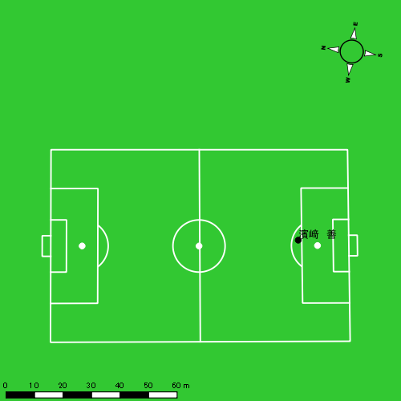 |  |  |  |  | 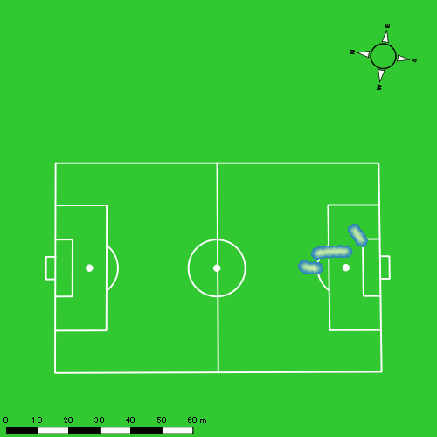
0405vs長崎工業後半 平均ポジション |  |  |  |  | 0405vs長崎工業後半 ハイスピードゾーン |  |  |  |  |  |  | 0405vs長崎工業後半 スプリントゾーン2 |  |  |  |  |  |  | 0405vs長崎工業後半 スプリントゾーン3
少ない 出現率 多い
少ない 出現率 多い
少ない 出現率 多い
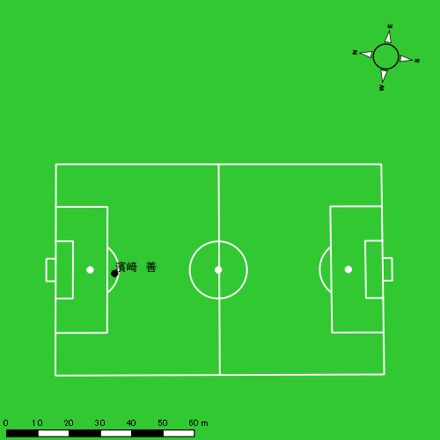 |  |  |  |  | 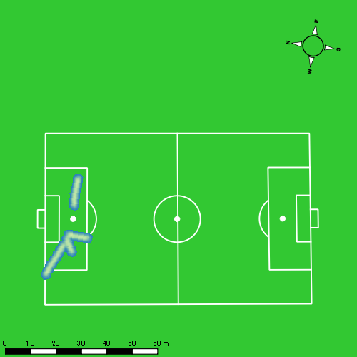 |  |  |  |  |  |  | 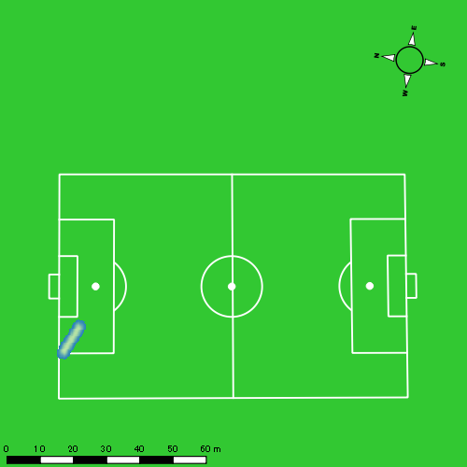

西村 優斗
...
 | 計測開始（JST） | 計測終了（JST） | ディフェンディング サード | ミドル サード | アタッキング サード |  | ZONE1 (m, hh:mm:ss) |  | ZONE2 (m, hh:mm:ss) |  | ZONE3 (m, hh:mm:ss) |  | ZONE4 (m, hh:mm:ss) |  | ZONE5 (m, hh:mm:ss) |  | ZONE6 (m, hh:mm:ss) |  | 合計
0405vs長崎工業前半 | 2025/04/05 09:00:38 - 2025/04/05 09:15:37 |  | 28.73% | 68.43% | 2.84% | 0405vs長崎工業前半 0 - 15 | 258.04 | 0:05:57 | 968.12 | 0:06:58 | 418.21 | 0:01:41 | 127.34 | 0:00:23 | 5.29 | 0:00:01 | 0.00 | 0:00:00 | 1,777.00
 | 2025/04/05 09:15:38 - 2025/04/05 09:30:37 |  | 38.99% | 58.26% | 2.75% | 15 - 30 | 288.10 | 0:05:58 | 1,023.75 | 0:07:24 | 268.37 | 0:01:07 | 121.09 | 0:00:22 | 66.21 | 0:00:09 | 0.00 | 0:00:00 | 1,767.52
 | 2025/04/05 09:30:38 - 2025/04/05 09:45:37 |  | 32.25% | 66.63% | 1.12% | 30 - 45 | 348.76 | 0:06:32 | 935.65 | 0:06:49 | 329.68 | 0:01:20 | 79.46 | 0:00:15 | 26.12 | 0:00:04 | 0.00 | 0:00:00 | 1,719.67
 | 2025/04/05 09:45:38 - 2025/04/05 09:46:25 |  | 94.96% | 5.04% | 0.00% | 45 - | 9.58 | 0:00:20 | 32.81 | 0:00:13 | 51.69 | 0:00:12 | 14.62 | 0:00:03 | 0.00 | 0:00:00 | 0.00 | 0:00:00 | 108.70
0405vs長崎工業後半 | 2025/04/05 10:03:33 - 2025/04/05 10:18:32 |  | 22.94% | 60.04% | 17.02% | 0405vs長崎工業後半 0 - 15 | 338.06 | 0:06:38 | 842.43 | 0:06:10 | 429.28 | 0:01:43 | 117.67 | 0:00:21 | 57.84 | 0:00:08 | 0.00 | 0:00:00 | 1,785.29
 | 2025/04/05 10:18:33 - 2025/04/05 10:33:32 |  | 39.21% | 50.42% | 10.38% | 15 - 30 | 370.56 | 0:06:40 | 834.84 | 0:06:10 | 460.79 | 0:01:52 | 94.29 | 0:00:17 | 9.83 | 0:00:01 | 0.00 | 0:00:00 | 1,770.31
 | 2025/04/05 10:33:33 - 2025/04/05 10:48:32 |  | 26.10% | 70.95% | 2.95% | 30 - 45 | 382.27 | 0:07:55 | 700.17 | 0:05:01 | 428.86 | 0:01:45 | 90.51 | 0:00:16 | 23.09 | 0:00:03 | 0.00 | 0:00:00 | 1,624.91
 | 2025/04/05 10:48:33 - 2025/04/05 10:50:39 |  | 8.28% | 76.23% | 15.49% | 45 - | 42.96 | 0:00:44 | 129.75 | 0:00:59 | 53.63 | 0:00:12 | 63.82 | 0:00:11 | 3.98 | 0:00:01 | 0.00 | 0:00:00 | 294.14
 |  |  |  |  |  |  | 2,038.34 | 0:40:43 | 5,467.52 | 0:39:45 | 2,440.52 | 0:09:53 | 708.81 | 0:02:07 | 192.36 | 0:00:27 | 0.00 | 0:00:00 | 10,847.54

速度ゾーン（時間割合）グラフ
速度ゾーン（時間割合, セッション別）
速度ゾーン（時間割合詳細）
ZONE1 | ZONE2 | ZONE3 | ZONE4 | ZONE5 | ZONE6 | 0405vs長崎工業前半 | 41.01% | 46.77% | 9.48% | 2.24% | 0.49% | 0.00% | 0405vs長崎工業前半 0 - 15 | 39.65% | 46.50% | 11.22% | 2.53% | 0.09% | 0.00%
0:40:43 | 0:39:45 | 0:09:53 | 0:02:07 | 0:00:27 | 0:00:00 | 0405vs長崎工業後半 | 46.57% | 38.90% | 11.76% | 2.31% | 0.47% | 0.00% | 15 - 30 | 39.78% | 49.38% | 7.44% | 2.40% | 1.00% | 0.00%
 |  |  |  |  |  |  |  |  |  |  |  |  | 30 - 45 | 43.60% | 45.47% | 8.91% | 1.62% | 0.40% | 0.00%
 |  |  |  |  |  |  |  |  |  |  |  |  | 45 - | 41.25% | 27.50% | 25.83% | 5.42% | 0.00% | 0.00%
 |  |  |  |  |  |  |  |  |  |  |  |  | 0405vs長崎工業後半 0 - 15 | 44.20% | 41.09% | 11.49% | 2.33% | 0.89% | 0.00%
 |  |  |  |  |  |  |  |  |  |  |  |  | 15 - 30 | 44.44% | 41.07% | 12.40% | 1.93% | 0.16% | 0.00%
 |  |  |  |  |  |  |  |  |  |  |  |  | 30 - 45 | 52.78% | 33.44% | 11.67% | 1.76% | 0.36% | 0.00%
 |  |  |  |  |  |  |  |  |  |  |  |  | 45 - | 34.33% | 46.61% | 9.76% | 8.82% | 0.47% | 0.00%

1分毎走行距離
1分毎ハイスピード距離
速度ゾーングラフ
0405vs長崎工業前半 0 - 15 | 118.46671026 | 8.5589667411
15 - 30 | 117.8277996 | 12.17715277
30 - 45 | 114.6244545 | 5.9393024447
45 - | 134.88747429 | 10.189123341
0405vs長崎工業後半 0 - 15 | 119.01929776 | 10.591996333
15 - 30 | 118.00139739 | 6.5172353419
30 - 45 | 108.27163779 | 7.5110065779
45 - | 138.81373585 | 30.079507594

少ない 出現率 多い
少ない 出現率 多い
少ない 出現率 多い
少ない 出現率 多い
0405vs長崎工業前半 平均ポジション |  |  |  |  | 0405vs長崎工業前半 ハイスピードゾーン |  |  |  |  |  |  | 0405vs長崎工業前半 スプリントゾーン1 |  |  |  |  |  |  | 0405vs長崎工業前半 スプリントゾーン2 | 0405vs長崎工業前半 スプリントゾーン3
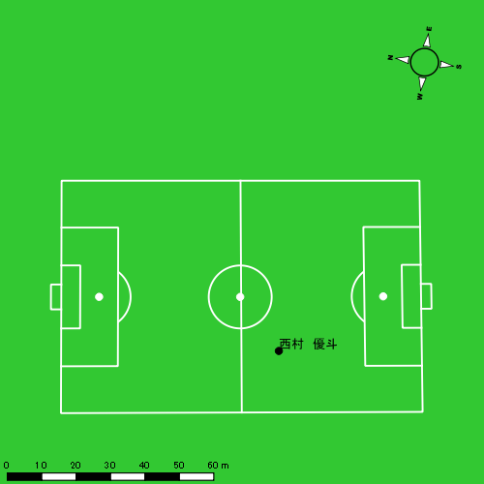 |  |  |  |  | 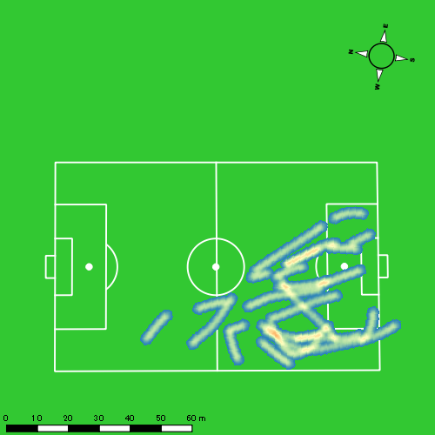 |  |  |  |  |  |  | 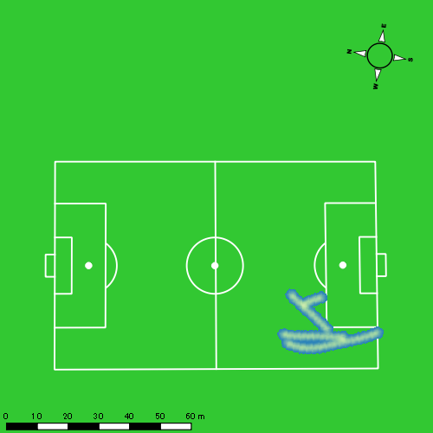 |  |  |  |  |  |  | 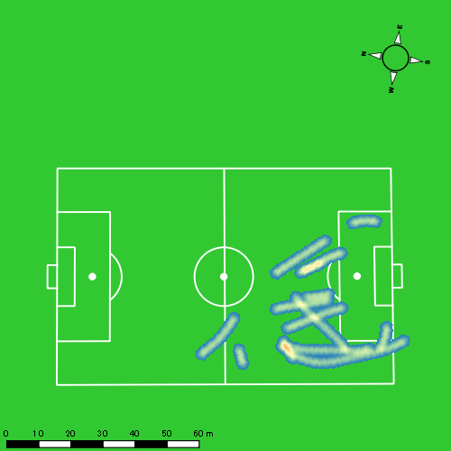
0405vs長崎工業後半 平均ポジション |  |  |  |  | 0405vs長崎工業後半 ハイスピードゾーン |  |  |  |  |  |  | 0405vs長崎工業後半 スプリントゾーン1 |  |  |  |  |  |  | 0405vs長崎工業後半 スプリントゾーン2 | 0405vs長崎工業後半 スプリントゾーン3
少ない 出現率 多い
少ない 出現率 多い
少ない 出現率 多い
少ない 出現率 多い
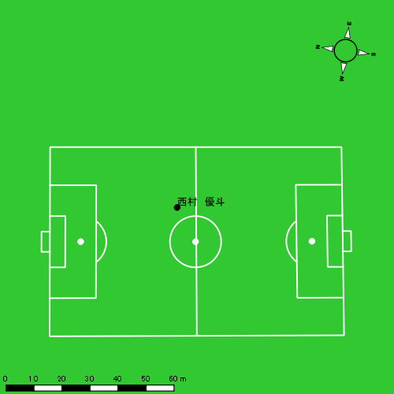 |  |  |  |  | 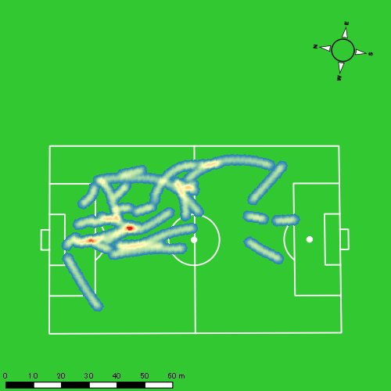 |  |  |  |  |  |  | 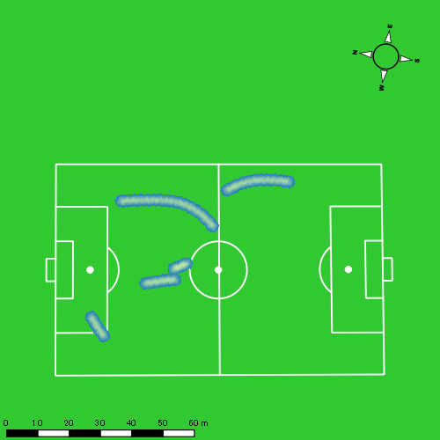 |  |  |  |  |  |  | 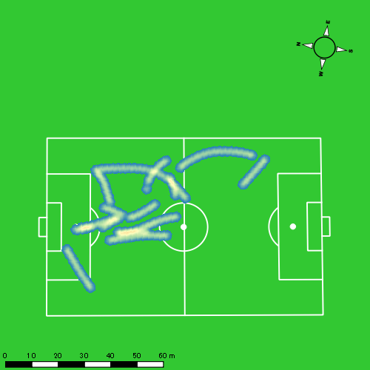

林田 一護
...
 | 計測開始（JST） | 計測終了（JST） | ディフェンディング サード | ミドル サード | アタッキング サード |  | ZONE1 (m, hh:mm:ss) |  | ZONE2 (m, hh:mm:ss) |  | ZONE3 (m, hh:mm:ss) |  | ZONE4 (m, hh:mm:ss) |  | ZONE5 (m, hh:mm:ss) |  | ZONE6 (m, hh:mm:ss) |  | 合計
0405vs長崎工業前半 | 2025/04/05 09:00:38 - 2025/04/05 09:15:37 |  | 27.52% | 72.48% | 0.00% | 0405vs長崎工業前半 0 - 15 | 221.00 | 0:07:17 | 870.18 | 0:06:03 | 317.73 | 0:01:18 | 120.17 | 0:00:21 | 1.40 | 0:00:00 | 0.00 | 0:00:00 | 1,530.48
 | 2025/04/05 09:15:38 - 2025/04/05 09:30:37 |  | 44.14% | 55.42% | 0.44% | 15 - 30 | 247.62 | 0:08:09 | 805.61 | 0:05:31 | 240.91 | 0:00:59 | 97.59 | 0:00:17 | 25.57 | 0:00:04 | 0.00 | 0:00:00 | 1,417.30
 | 2025/04/05 09:30:38 - 2025/04/05 09:45:37 |  | 41.55% | 58.45% | 0.00% | 30 - 45 | 198.46 | 0:08:38 | 708.44 | 0:04:52 | 297.23 | 0:01:11 | 102.92 | 0:00:18 | 5.17 | 0:00:01 | 0.00 | 0:00:00 | 1,312.23
 | 2025/04/05 09:45:38 - 2025/04/05 09:46:25 |  | 89.78% | 10.22% | 0.00% | 45 - | 19.94 | 0:00:28 | 23.50 | 0:00:10 | 19.52 | 0:00:05 | 30.98 | 0:00:05 | 0.00 | 0:00:00 | 0.00 | 0:00:00 | 93.94
0405vs長崎工業後半 | 2025/04/05 10:03:33 - 2025/04/05 10:18:32 |  | 27.85% | 70.14% | 2.01% | 0405vs長崎工業後半 0 - 15 | 267.90 | 0:08:28 | 685.54 | 0:04:42 | 325.66 | 0:01:19 | 131.42 | 0:00:24 | 49.01 | 0:00:07 | 0.00 | 0:00:00 | 1,459.53
 | 2025/04/05 10:18:33 - 2025/04/05 10:33:32 |  | 42.33% | 57.67% | 0.00% | 15 - 30 | 312.98 | 0:08:24 | 713.35 | 0:04:56 | 307.44 | 0:01:14 | 132.74 | 0:00:24 | 12.56 | 0:00:02 | 0.00 | 0:00:00 | 1,479.08
 | 2025/04/05 10:33:33 - 2025/04/05 10:48:32 |  | 34.32% | 65.68% | 0.00% | 30 - 45 | 355.11 | 0:10:02 | 539.08 | 0:03:41 | 259.69 | 0:01:03 | 71.88 | 0:00:13 | 8.44 | 0:00:01 | 0.00 | 0:00:00 | 1,234.20
 | 2025/04/05 10:48:33 - 2025/04/05 10:50:39 |  | 17.80% | 82.20% | 0.00% | 45 - | 44.28 | 0:01:19 | 61.53 | 0:00:24 | 64.80 | 0:00:16 | 45.24 | 0:00:08 | 0.00 | 0:00:00 | 0.00 | 0:00:00 | 215.84
 |  |  |  |  |  |  | 1,667.29 | 0:52:45 | 4,407.23 | 0:30:20 | 1,832.98 | 0:07:25 | 732.94 | 0:02:10 | 102.15 | 0:00:15 | 0.00 | 0:00:00 | 8,742.59

速度ゾーン（時間割合）グラフ
速度ゾーン（時間割合, セッション別）
速度ゾーン（時間割合詳細）
ZONE1 | ZONE2 | ZONE3 | ZONE4 | ZONE5 | ZONE6 | 0405vs長崎工業前半 | 53.56% | 36.26% | 7.74% | 2.26% | 0.17% | 0.00% | 0405vs長崎工業前半 0 - 15 | 48.54% | 40.36% | 8.69% | 2.38% | 0.02% | 0.00%
0:52:45 | 0:30:20 | 0:07:25 | 0:02:10 | 0:00:15 | 0:00:00 | 0405vs長崎工業後半 | 59.90% | 29.13% | 8.22% | 2.40% | 0.35% | 0.00% | 15 - 30 | 54.33% | 36.82% | 6.51% | 1.91% | 0.42% | 0.00%
 |  |  |  |  |  |  |  |  |  |  |  |  | 30 - 45 | 57.58% | 32.42% | 7.89% | 2.02% | 0.09% | 0.00%
 |  |  |  |  |  |  |  |  |  |  |  |  | 45 - | 57.92% | 20.83% | 10.00% | 11.25% | 0.00% | 0.00%
 |  |  |  |  |  |  |  |  |  |  |  |  | 0405vs長崎工業後半 0 - 15 | 56.44% | 31.33% | 8.82% | 2.62% | 0.78% | 0.00%
 |  |  |  |  |  |  |  |  |  |  |  |  | 15 - 30 | 56.00% | 32.91% | 8.27% | 2.62% | 0.20% | 0.00%
 |  |  |  |  |  |  |  |  |  |  |  |  | 30 - 45 | 66.89% | 24.56% | 6.98% | 1.44% | 0.13% | 0.00%
 |  |  |  |  |  |  |  |  |  |  |  |  | 45 - | 62.52% | 19.06% | 12.44% | 5.98% | 0.00% | 0.00%

1分毎走行距離
1分毎ハイスピード距離
速度ゾーングラフ
0405vs長崎工業前半 0 - 15 | 102.03181738 | 7.9659546321
15 - 30 | 94.486450196 | 7.9120699847
30 - 45 | 87.469234791 | 6.802890472
45 - | 116.4795773 | 38.722362733
0405vs長崎工業後半 0 - 15 | 97.302156575 | 10.658177394
15 - 30 | 98.605135853 | 9.0778456305
30 - 45 | 82.280121051 | 4.7949432739
45 - | 101.97362478 | 21.374870088

少ない 出現率 多い
少ない 出現率 多い
少ない 出現率 多い
少ない 出現率 多い
0405vs長崎工業前半 平均ポジション |  |  |  |  | 0405vs長崎工業前半 ハイスピードゾーン |  |  |  |  |  |  | 0405vs長崎工業前半 スプリントゾーン1 |  |  |  |  |  |  | 0405vs長崎工業前半 スプリントゾーン2 | 0405vs長崎工業前半 スプリントゾーン3
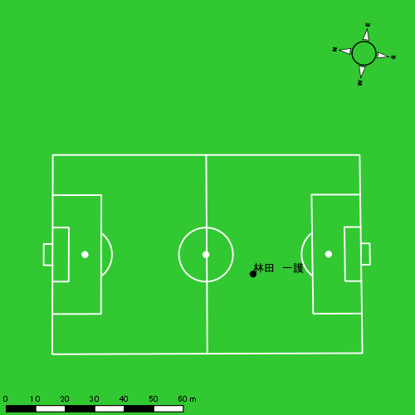 |  |  |  |  | 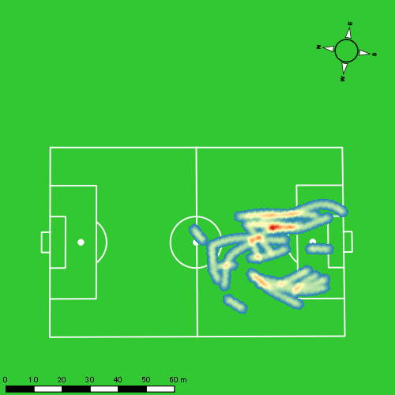 |  |  |  |  |  |  | 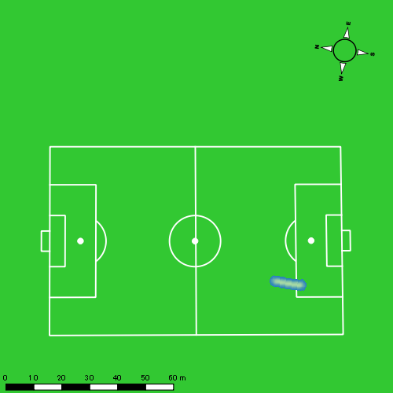 |  |  |  |  |  |  | 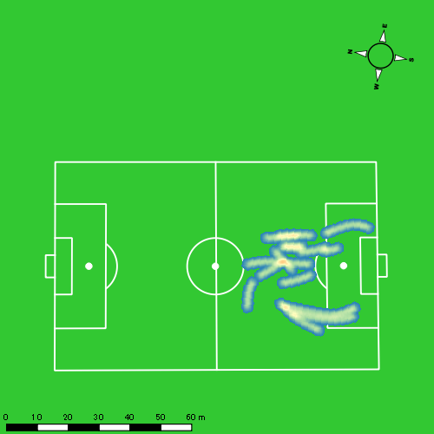
0405vs長崎工業後半 平均ポジション |  |  |  |  | 0405vs長崎工業後半 ハイスピードゾーン |  |  |  |  |  |  | 0405vs長崎工業後半 スプリントゾーン1 |  |  |  |  |  |  | 0405vs長崎工業後半 スプリントゾーン2 | 0405vs長崎工業後半 スプリントゾーン3
少ない 出現率 多い
少ない 出現率 多い
少ない 出現率 多い
少ない 出現率 多い
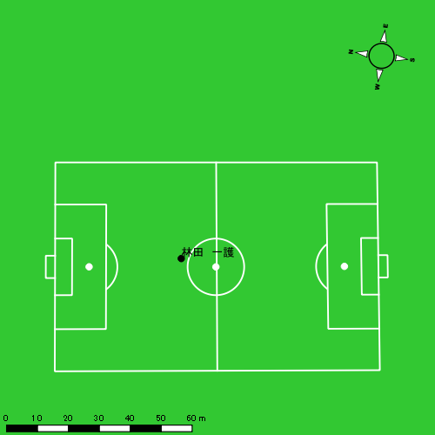 |  |  |  |  | 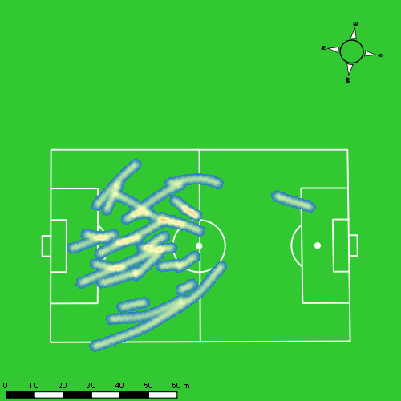 |  |  |  |  |  |  | 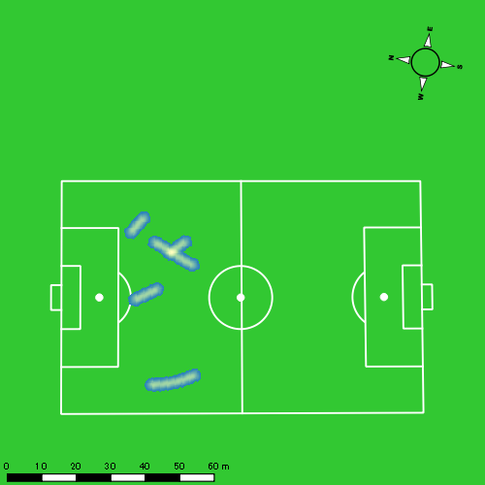 |  |  |  |  |  |  | 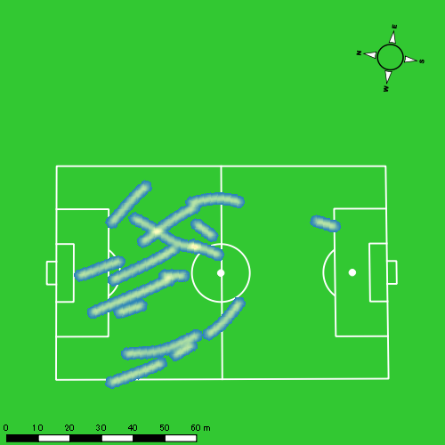

片山 諒也
...
 | 計測開始（JST） | 計測終了（JST） | ディフェンディング サード | ミドル サード | アタッキング サード |  | ZONE1 (m, hh:mm:ss) |  | ZONE2 (m, hh:mm:ss) |  | ZONE3 (m, hh:mm:ss) |  | ZONE4 (m, hh:mm:ss) |  | ZONE5 (m, hh:mm:ss) |  | ZONE6 (m, hh:mm:ss) |  | 合計
0405vs長崎工業前半 | 2025/04/05 09:00:38 - 2025/04/05 09:15:37 |  | 30.38% | 69.62% | 0.00% | 0405vs長崎工業前半 0 - 15 | 330.82 | 0:07:12 | 908.38 | 0:06:32 | 237.68 | 0:00:59 | 88.67 | 0:00:15 | 9.67 | 0:00:01 | 0.00 | 0:00:00 | 1,575.21
 | 2025/04/05 09:15:38 - 2025/04/05 09:30:37 |  | 48.40% | 51.60% | 0.00% | 15 - 30 | 377.98 | 0:07:37 | 825.21 | 0:05:54 | 312.33 | 0:01:16 | 73.22 | 0:00:13 | 6.70 | 0:00:01 | 0.00 | 0:00:00 | 1,595.44
 | 2025/04/05 09:30:38 - 2025/04/05 09:45:37 |  | 31.99% | 68.01% | 0.00% | 30 - 45 | 364.19 | 0:07:40 | 798.65 | 0:05:50 | 308.27 | 0:01:15 | 72.76 | 0:00:13 | 16.59 | 0:00:02 | 0.00 | 0:00:00 | 1,560.46
 | 2025/04/05 09:45:38 - 2025/04/05 09:46:25 |  | 90.83% | 9.17% | 0.00% | 45 - | 18.93 | 0:00:33 | 24.80 | 0:00:10 | 19.96 | 0:00:05 | 0.00 | 0:00:00 | 0.00 | 0:00:00 | 0.00 | 0:00:00 | 63.69
0405vs長崎工業後半 | 2025/04/05 10:03:33 - 2025/04/05 10:18:32 |  | 27.65% | 56.97% | 15.39% | 0405vs長崎工業後半 0 - 15 | 369.94 | 0:07:45 | 752.17 | 0:05:33 | 314.72 | 0:01:14 | 119.37 | 0:00:22 | 42.46 | 0:00:06 | 0.00 | 0:00:00 | 1,598.67
 | 2025/04/05 10:18:33 - 2025/04/05 10:33:32 |  | 42.94% | 47.66% | 9.40% | 15 - 30 | 347.18 | 0:07:00 | 851.77 | 0:06:15 | 319.48 | 0:01:18 | 126.57 | 0:00:23 | 31.90 | 0:00:05 | 0.00 | 0:00:00 | 1,676.90
 | 2025/04/05 10:33:33 - 2025/04/05 10:48:32 |  | 29.85% | 69.60% | 0.55% | 30 - 45 | 397.27 | 0:08:47 | 676.91 | 0:04:50 | 269.93 | 0:01:06 | 77.27 | 0:00:14 | 19.44 | 0:00:03 | 0.00 | 0:00:00 | 1,440.83
 | 2025/04/05 10:48:33 - 2025/04/05 10:50:39 |  | 14.61% | 85.39% | 0.00% | 45 - | 76.23 | 0:01:21 | 83.23 | 0:00:34 | 37.76 | 0:00:09 | 10.02 | 0:00:02 | 8.36 | 0:00:01 | 0.00 | 0:00:00 | 215.61
 |  |  |  |  |  |  | 2,282.54 | 0:47:54 | 4,921.13 | 0:35:38 | 1,820.13 | 0:07:22 | 567.89 | 0:01:42 | 135.12 | 0:00:19 | 0.00 | 0:00:00 | 9,726.81

速度ゾーン（時間割合）グラフ
速度ゾーン（時間割合, セッション別）
速度ゾーン（時間割合詳細）
ZONE1 | ZONE2 | ZONE3 | ZONE4 | ZONE5 | ZONE6 | 0405vs長崎工業前半 | 50.27% | 40.22% | 7.82% | 1.51% | 0.17% | 0.00% | 0405vs長崎工業前半 0 - 15 | 47.99% | 43.59% | 6.56% | 1.71% | 0.16% | 0.00%
0:47:54 | 0:35:38 | 0:07:22 | 0:01:42 | 0:00:19 | 0:00:00 | 0405vs長崎工業後半 | 52.81% | 36.52% | 8.03% | 2.13% | 0.51% | 0.00% | 15 - 30 | 50.73% | 39.31% | 8.40% | 1.44% | 0.11% | 0.00%
 |  |  |  |  |  |  |  |  |  |  |  |  | 30 - 45 | 51.07% | 38.84% | 8.38% | 1.44% | 0.27% | 0.00%
 |  |  |  |  |  |  |  |  |  |  |  |  | 45 - | 69.58% | 20.00% | 10.42% | 0.00% | 0.00% | 0.00%
 |  |  |  |  |  |  |  |  |  |  |  |  | 0405vs長崎工業後半 0 - 15 | 51.71% | 36.98% | 8.24% | 2.42% | 0.64% | 0.00%
 |  |  |  |  |  |  |  |  |  |  |  |  | 15 - 30 | 46.67% | 41.67% | 8.62% | 2.53% | 0.51% | 0.00%
 |  |  |  |  |  |  |  |  |  |  |  |  | 30 - 45 | 58.51% | 32.27% | 7.38% | 1.53% | 0.31% | 0.00%
 |  |  |  |  |  |  |  |  |  |  |  |  | 45 - | 63.78% | 26.93% | 6.93% | 1.42% | 0.94% | 0.00%

1分毎走行距離
1分毎ハイスピード距離
速度ゾーングラフ
0405vs長崎工業前半 0 - 15 | 105.01416753 | 6.5558657042
15 - 30 | 106.33528911 | 4.7152438342
30 - 45 | 104.03081558 | 5.9564332516
45 - | 78.732304823 | 0
0405vs長崎工業後半 0 - 15 | 106.56735456 | 9.982179538
15 - 30 | 111.76655562 | 10.423188687
30 - 45 | 96.018757251 | 6.3163611038
45 - | 101.78504772 | 8.2143730308

少ない 出現率 多い
少ない 出現率 多い
少ない 出現率 多い
少ない 出現率 多い
0405vs長崎工業前半 平均ポジション |  |  |  |  | 0405vs長崎工業前半 ハイスピードゾーン |  |  |  |  |  |  | 0405vs長崎工業前半 スプリントゾーン1 |  |  |  |  |  |  | 0405vs長崎工業前半 スプリントゾーン2 | 0405vs長崎工業前半 スプリントゾーン3
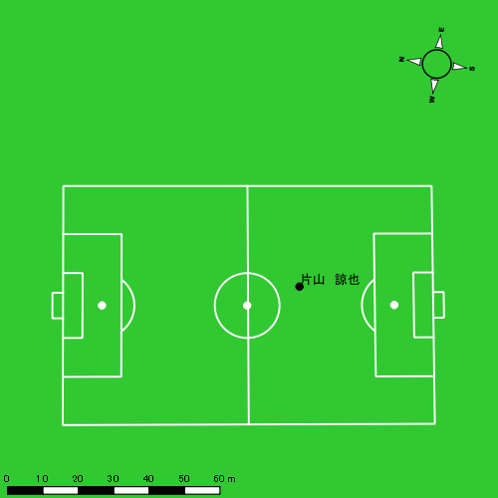 |  |  |  |  | 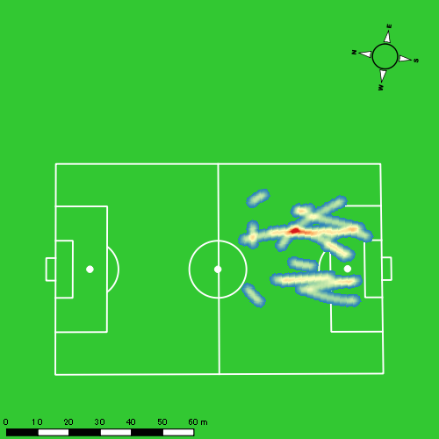 |  |  |  |  |  |  | 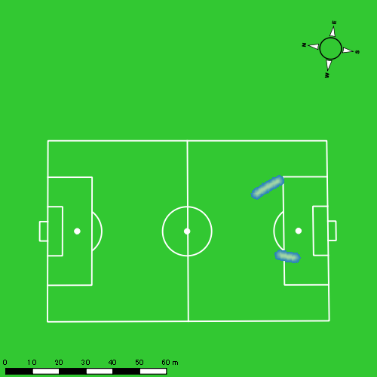 |  |  |  |  |  |  | 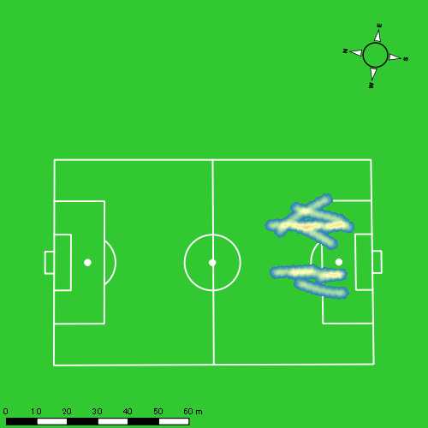
0405vs長崎工業後半 平均ポジション |  |  |  |  | 0405vs長崎工業後半 ハイスピードゾーン |  |  |  |  |  |  | 0405vs長崎工業後半 スプリントゾーン1 |  |  |  |  |  |  | 0405vs長崎工業後半 スプリントゾーン2 | 0405vs長崎工業後半 スプリントゾーン3
少ない 出現率 多い
少ない 出現率 多い
少ない 出現率 多い
少ない 出現率 多い
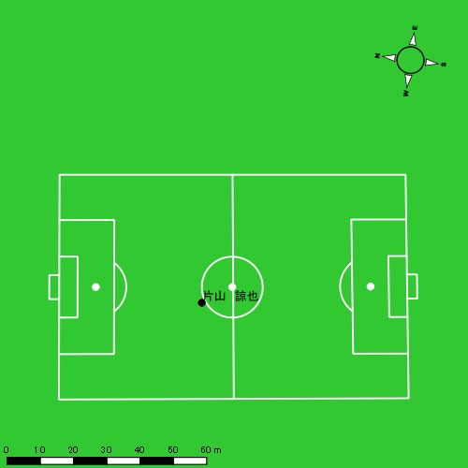 |  |  |  |  | 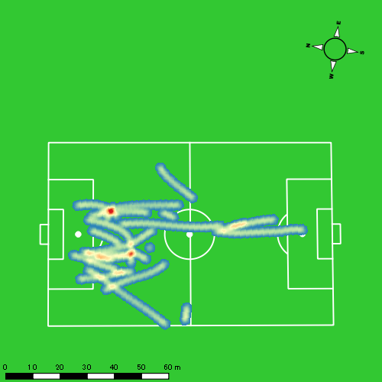 |  |  |  |  |  |  | 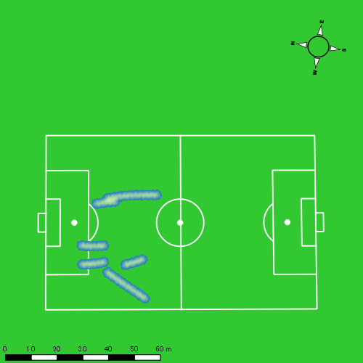 |  |  |  |  |  |  | 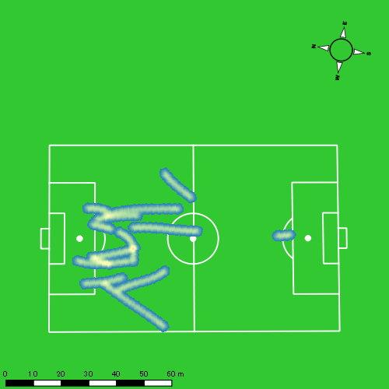

山本 悠貴
...
 | 計測開始（JST） | 計測終了（JST） | ディフェンディング サード | ミドル サード | アタッキング サード |  | ZONE1 (m, hh:mm:ss) |  | ZONE2 (m, hh:mm:ss) |  | ZONE3 (m, hh:mm:ss) |  | ZONE4 (m, hh:mm:ss) |  | ZONE5 (m, hh:mm:ss) |  | ZONE6 (m, hh:mm:ss) |  | 合計
0405vs長崎工業前半 | 2025/04/05 09:00:38 - 2025/04/05 09:15:37 |  | 25.49% | 71.75% | 2.76% | 0405vs長崎工業前半 0 - 15 | 332.15 | 0:06:52 | 886.59 | 0:06:30 | 307.65 | 0:01:16 | 93.93 | 0:00:17 | 34.54 | 0:00:05 | 0.00 | 0:00:00 | 1,654.86
 | 2025/04/05 09:15:38 - 2025/04/05 09:30:37 |  | 45.04% | 53.73% | 1.23% | 15 - 30 | 304.48 | 0:06:48 | 887.10 | 0:06:31 | 345.13 | 0:01:23 | 87.96 | 0:00:16 | 15.46 | 0:00:02 | 0.00 | 0:00:00 | 1,640.14
 | 2025/04/05 09:30:38 - 2025/04/05 09:45:37 |  | 31.60% | 67.63% | 0.77% | 30 - 45 | 372.09 | 0:07:16 | 852.94 | 0:06:09 | 339.64 | 0:01:23 | 64.31 | 0:00:12 | 0.00 | 0:00:00 | 0.00 | 0:00:00 | 1,628.97
 | 2025/04/05 09:45:38 - 2025/04/05 09:46:25 |  | 90.56% | 9.44% | 0.00% | 45 - | 22.15 | 0:00:29 | 34.99 | 0:00:13 | 21.99 | 0:00:05 | 1.98 | 0:00:00 | 0.00 | 0:00:00 | 0.00 | 0:00:00 | 81.10
0405vs長崎工業後半 | 2025/04/05 10:03:33 - 2025/04/05 10:18:32 |  | 24.24% | 61.42% | 14.34% | 0405vs長崎工業後半 0 - 15 | 338.12 | 0:07:16 | 872.77 | 0:06:15 | 300.28 | 0:01:14 | 56.69 | 0:00:10 | 29.47 | 0:00:04 | 0.00 | 0:00:00 | 1,597.33
 | 2025/04/05 10:18:33 - 2025/04/05 10:33:32 |  | 31.76% | 60.29% | 7.95% | 15 - 30 | 327.40 | 0:06:13 | 930.82 | 0:06:50 | 355.47 | 0:01:25 | 147.07 | 0:00:26 | 37.09 | 0:00:05 | 0.00 | 0:00:00 | 1,797.85
 | 2025/04/05 10:33:33 - 2025/04/05 10:48:32 |  | 23.60% | 74.70% | 1.69% | 30 - 45 | 355.23 | 0:08:19 | 737.79 | 0:05:22 | 213.00 | 0:00:50 | 132.72 | 0:00:24 | 31.87 | 0:00:05 | 0.00 | 0:00:00 | 1,470.62
 | 2025/04/05 10:48:33 - 2025/04/05 10:50:39 |  | 9.27% | 87.94% | 2.79% | 45 - | 50.11 | 0:01:17 | 109.63 | 0:00:43 | 26.45 | 0:00:06 | 4.13 | 0:00:01 | 0.00 | 0:00:00 | 0.00 | 0:00:00 | 190.32
 |  |  |  |  |  |  | 2,101.73 | 0:44:31 | 5,312.62 | 0:38:34 | 1,909.62 | 0:07:44 | 588.79 | 0:01:46 | 148.43 | 0:00:21 | 0.00 | 0:00:00 | 10,061.18

速度ゾーン（時間割合）グラフ
速度ゾーン（時間割合, セッション別）
速度ゾーン（時間割合詳細）
ZONE1 | ZONE2 | ZONE3 | ZONE4 | ZONE5 | ZONE6 | 0405vs長崎工業前半 | 46.79% | 42.33% | 9.00% | 1.62% | 0.26% | 0.00% | 0405vs長崎工業前半 0 - 15 | 45.79% | 43.39% | 8.42% | 1.84% | 0.56% | 0.00%
0:44:31 | 0:38:34 | 0:07:44 | 0:01:46 | 0:00:21 | 0:00:00 | 0405vs長崎工業後半 | 48.99% | 40.69% | 7.65% | 2.16% | 0.50% | 0.00% | 15 - 30 | 45.38% | 43.42% | 9.20% | 1.76% | 0.24% | 0.00%
 |  |  |  |  |  |  |  |  |  |  |  |  | 30 - 45 | 48.47% | 40.96% | 9.27% | 1.31% | 0.00% | 0.00%
 |  |  |  |  |  |  |  |  |  |  |  |  | 45 - | 60.42% | 27.92% | 10.83% | 0.83% | 0.00% | 0.00%
 |  |  |  |  |  |  |  |  |  |  |  |  | 0405vs長崎工業後半 0 - 15 | 48.47% | 41.69% | 8.27% | 1.11% | 0.47% | 0.00%
 |  |  |  |  |  |  |  |  |  |  |  |  | 15 - 30 | 41.42% | 45.56% | 9.49% | 2.93% | 0.60% | 0.00%
 |  |  |  |  |  |  |  |  |  |  |  |  | 30 - 45 | 55.47% | 35.78% | 5.60% | 2.64% | 0.51% | 0.00%
 |  |  |  |  |  |  |  |  |  |  |  |  | 45 - | 60.47% | 34.02% | 4.88% | 0.63% | 0.00% | 0.00%

1分毎走行距離
1分毎ハイスピード距離
速度ゾーングラフ
0405vs長崎工業前半 0 - 15 | 110.32413323 | 8.2082947921
15 - 30 | 109.32095527 | 6.6285027865
30 - 45 | 108.57754626 | 3.9519944923
45 - | 100.59973554 | 0
0405vs長崎工業後半 0 - 15 | 106.48849734 | 5.3379051153
15 - 30 | 119.84042666 | 12.277150033
30 - 45 | 98.024249599 | 10.78568924
45 - | 89.876541108 | 0

少ない 出現率 多い
少ない 出現率 多い
少ない 出現率 多い
少ない 出現率 多い
0405vs長崎工業前半 平均ポジション |  |  |  |  | 0405vs長崎工業前半 ハイスピードゾーン |  |  |  |  |  |  | 0405vs長崎工業前半 スプリントゾーン1 |  |  |  |  |  |  | 0405vs長崎工業前半 スプリントゾーン2 | 0405vs長崎工業前半 スプリントゾーン3
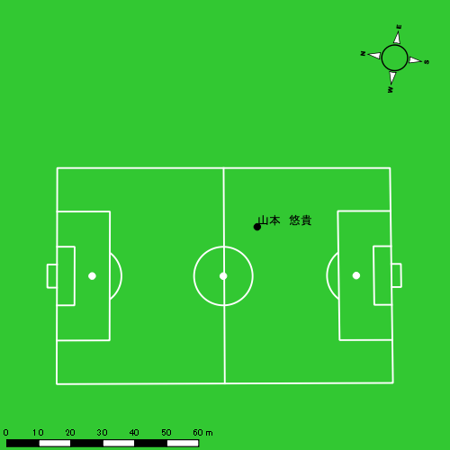 |  |  |  |  | 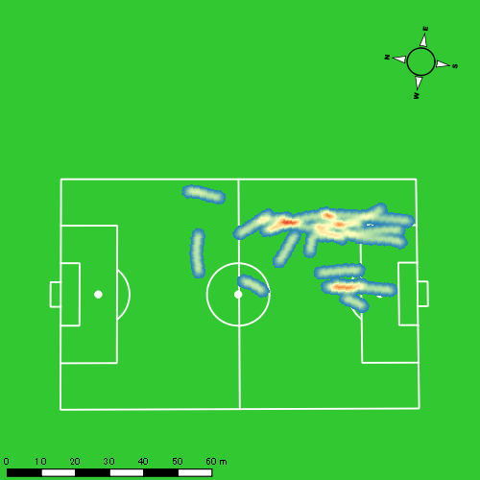 |  |  |  |  |  |  | 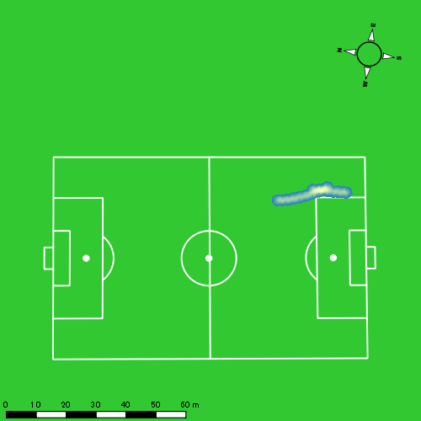 |  |  |  |  |  |  | 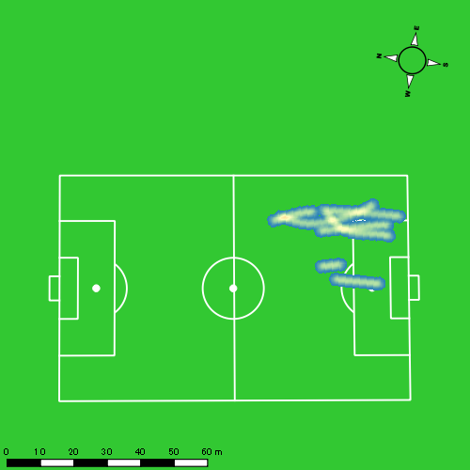
0405vs長崎工業後半 平均ポジション |  |  |  |  | 0405vs長崎工業後半 ハイスピードゾーン |  |  |  |  |  |  | 0405vs長崎工業後半 スプリントゾーン1 |  |  |  |  |  |  | 0405vs長崎工業後半 スプリントゾーン2 | 0405vs長崎工業後半 スプリントゾーン3
少ない 出現率 多い
少ない 出現率 多い
少ない 出現率 多い
少ない 出現率 多い
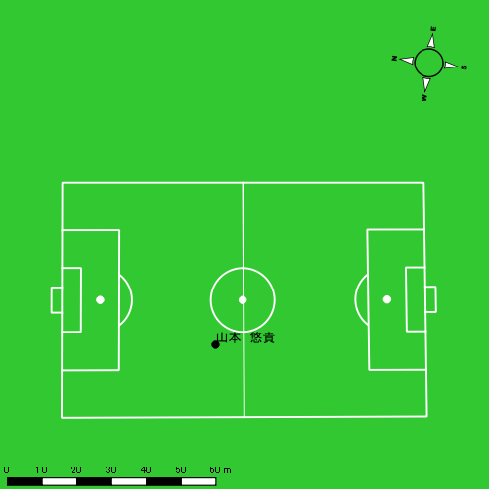 |  |  |  |  | 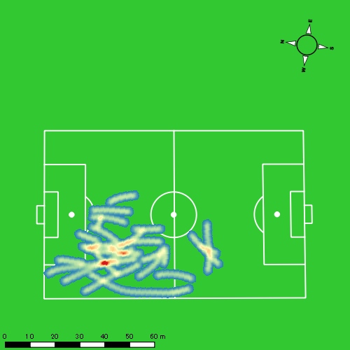 |  |  |  |  |  |  | 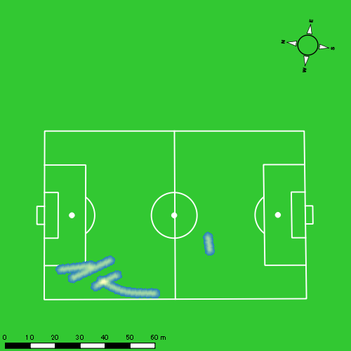 |  |  |  |  |  |  | 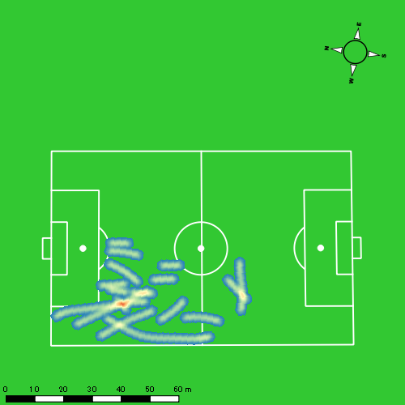

大川 琉稀
...
 | 計測開始（JST） | 計測終了（JST） | ディフェンディング サード | ミドル サード | アタッキング サード |  | ZONE1 (m, hh:mm:ss) |  | ZONE2 (m, hh:mm:ss) |  | ZONE3 (m, hh:mm:ss) |  | ZONE4 (m, hh:mm:ss) |  | ZONE5 (m, hh:mm:ss) |  | ZONE6 (m, hh:mm:ss) |  | 合計
0405vs長崎工業前半 | 2025/04/05 09:00:38 - 2025/04/05 09:15:37 |  | 16.07% | 70.90% | 13.03% | 0405vs長崎工業前半 0 - 15 | 217.05 | 0:04:27 | 1,136.65 | 0:07:49 | 612.33 | 0:02:29 | 82.56 | 0:00:14 | 5.41 | 0:00:01 | 0.00 | 0:00:00 | 2,054.00
 | 2025/04/05 09:15:38 - 2025/04/05 09:30:37 |  | 32.56% | 59.32% | 8.13% | 15 - 30 | 237.37 | 0:04:49 | 1,105.69 | 0:07:33 | 588.02 | 0:02:24 | 75.02 | 0:00:14 | 0.00 | 0:00:00 | 0.00 | 0:00:00 | 2,006.10
 | 2025/04/05 09:30:38 - 2025/04/05 09:45:37 |  | 20.60% | 66.51% | 12.89% | 30 - 45 | 266.28 | 0:05:08 | 1,018.08 | 0:07:10 | 577.00 | 0:02:19 | 124.34 | 0:00:23 | 0.00 | 0:00:00 | 0.00 | 0:00:00 | 1,985.71
 | 2025/04/05 09:45:38 - 2025/04/05 09:46:25 |  | 82.08% | 17.92% | 0.00% | 45 - | 19.33 | 0:00:29 | 28.71 | 0:00:11 | 30.64 | 0:00:08 | 0.00 | 0:00:00 | 0.00 | 0:00:00 | 0.00 | 0:00:00 | 78.67
0405vs長崎工業後半 | 2025/04/05 10:03:33 - 2025/04/05 10:18:32 |  | 19.75% | 60.02% | 20.23% | 0405vs長崎工業後半 0 - 15 | 235.51 | 0:04:44 | 1,105.35 | 0:07:32 | 575.93 | 0:02:23 | 102.11 | 0:00:18 | 17.68 | 0:00:03 | 0.00 | 0:00:00 | 2,036.58
 | 2025/04/05 10:18:33 - 2025/04/05 10:33:32 |  | 27.16% | 54.00% | 18.85% | 15 - 30 | 270.43 | 0:05:25 | 1,031.26 | 0:07:05 | 512.09 | 0:02:06 | 122.72 | 0:00:22 | 13.45 | 0:00:02 | 0.00 | 0:00:00 | 1,949.94
 | 2025/04/05 10:33:33 - 2025/04/05 10:48:32 |  | 16.02% | 71.19% | 12.78% | 30 - 45 | 313.28 | 0:06:35 | 883.13 | 0:06:10 | 464.82 | 0:01:52 | 117.55 | 0:00:22 | 12.14 | 0:00:02 | 0.00 | 0:00:00 | 1,790.92
 | 2025/04/05 10:48:33 - 2025/04/05 10:50:39 |  | 0.00% | 64.41% | 35.59% | 45 - | 51.15 | 0:00:55 | 117.52 | 0:00:50 | 74.58 | 0:00:19 | 18.63 | 0:00:03 | 0.00 | 0:00:00 | 0.00 | 0:00:00 | 261.89
 |  |  |  |  |  |  | 1,610.39 | 0:32:32 | 6,426.38 | 0:44:20 | 3,435.41 | 0:14:00 | 642.93 | 0:01:56 | 48.68 | 0:00:07 | 0.00 | 0:00:00 | 12,163.80

速度ゾーン（時間割合）グラフ
速度ゾーン（時間割合, セッション別）
速度ゾーン（時間割合詳細）
ZONE1 | ZONE2 | ZONE3 | ZONE4 | ZONE5 | ZONE6 | 0405vs長崎工業前半 | 32.51% | 49.59% | 16.03% | 1.85% | 0.03% | 0.00% | 0405vs長崎工業前半 0 - 15 | 29.63% | 52.10% | 16.58% | 1.60% | 0.09% | 0.00%
0:32:32 | 0:44:20 | 0:14:00 | 0:01:56 | 0:00:07 | 0:00:00 | 0405vs長崎工業後半 | 37.46% | 45.90% | 14.12% | 2.29% | 0.23% | 0.00% | 15 - 30 | 32.16% | 50.29% | 16.02% | 1.53% | 0.00% | 0.00%
 |  |  |  |  |  |  |  |  |  |  |  |  | 30 - 45 | 34.22% | 47.80% | 15.47% | 2.51% | 0.00% | 0.00%
 |  |  |  |  |  |  |  |  |  |  |  |  | 45 - | 60.83% | 22.92% | 16.25% | 0.00% | 0.00% | 0.00%
 |  |  |  |  |  |  |  |  |  |  |  |  | 0405vs長崎工業後半 0 - 15 | 31.58% | 50.24% | 15.89% | 2.00% | 0.29% | 0.00%
 |  |  |  |  |  |  |  |  |  |  |  |  | 15 - 30 | 36.13% | 47.24% | 13.98% | 2.42% | 0.22% | 0.00%
 |  |  |  |  |  |  |  |  |  |  |  |  | 30 - 45 | 43.89% | 41.11% | 12.40% | 2.40% | 0.20% | 0.00%
 |  |  |  |  |  |  |  |  |  |  |  |  | 45 - | 42.99% | 39.53% | 14.80% | 2.68% | 0.00% | 0.00%

1分毎走行距離
1分毎ハイスピード距離
速度ゾーングラフ
0405vs長崎工業前半 0 - 15 | 136.93346295 | 5.199460633
15 - 30 | 133.70525605 | 4.9671049959
30 - 45 | 132.36958128 | 7.5196821607
45 - | 97.787547882 | 0
0405vs長崎工業後半 0 - 15 | 135.77175031 | 7.4757537299
15 - 30 | 129.96186072 | 8.1133881344
30 - 45 | 119.37036161 | 6.9276381074
45 - | 123.63315186 | 8.3308453693

少ない 出現率 多い
少ない 出現率 多い
少ない 出現率 多い
0405vs長崎工業前半 平均ポジション |  |  |  |  | 0405vs長崎工業前半 ハイスピードゾーン |  |  |  |  |  |  | 0405vs長崎工業前半 スプリントゾーン2 |  |  |  |  |  |  | 0405vs長崎工業前半 スプリントゾーン3
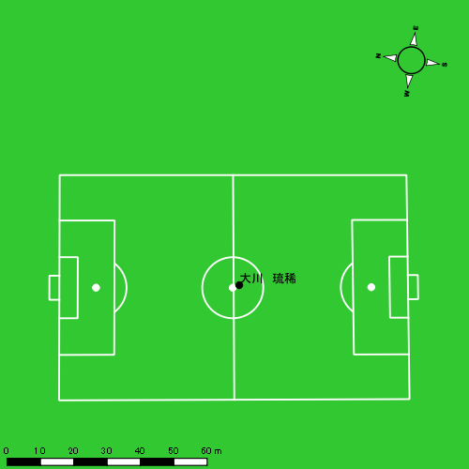 |  |  |  |  | 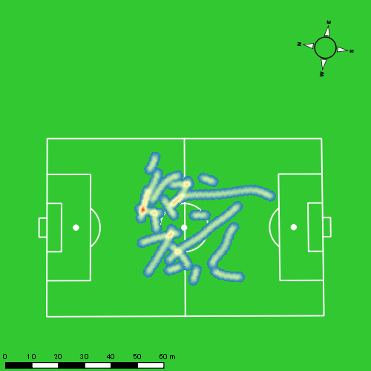 |  |  |  |  |  |  | 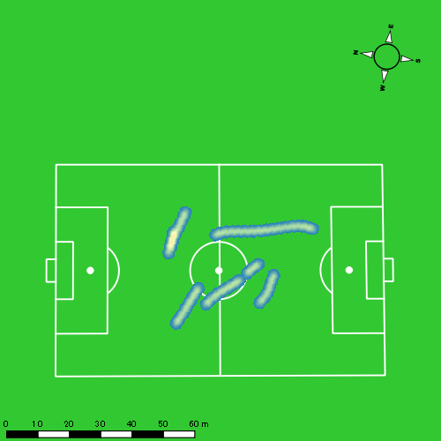
0405vs長崎工業後半 平均ポジション |  |  |  |  | 0405vs長崎工業後半 ハイスピードゾーン |  |  |  |  |  |  | 0405vs長崎工業後半 スプリントゾーン1 |  |  |  |  |  |  | 0405vs長崎工業後半 スプリントゾーン2 | 0405vs長崎工業後半 スプリントゾーン3
少ない 出現率 多い
少ない 出現率 多い
少ない 出現率 多い
少ない 出現率 多い
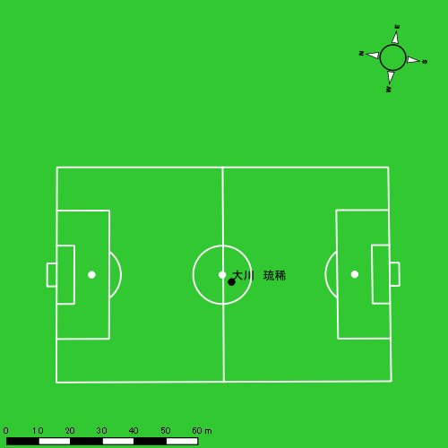 |  |  |  |  | 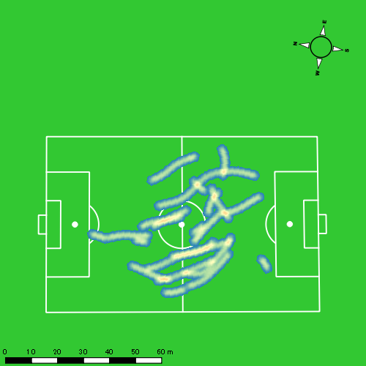 |  |  |  |  |  |  | 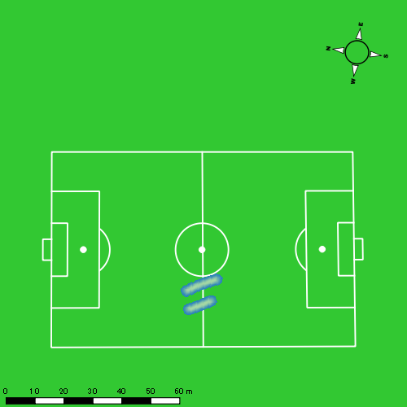 |  |  |  |  |  |  | 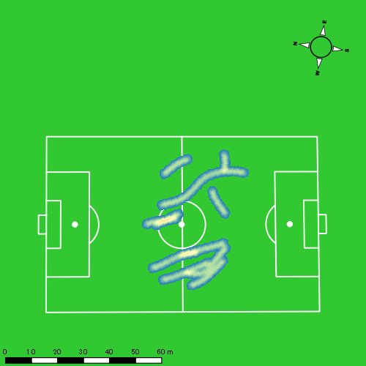

中村 莉士
...
 | 計測開始（JST） | 計測終了（JST） | ディフェンディング サード | ミドル サード | アタッキング サード |  | ZONE1 (m, hh:mm:ss) |  | ZONE2 (m, hh:mm:ss) |  | ZONE3 (m, hh:mm:ss) |  | ZONE4 (m, hh:mm:ss) |  | ZONE5 (m, hh:mm:ss) |  | ZONE6 (m, hh:mm:ss) |  | 合計
0405vs長崎工業前半 | 2025/04/05 09:00:38 - 2025/04/05 09:15:37 |  | 8.86% | 69.28% | 21.86% | 0405vs長崎工業前半 0 - 15 | 264.40 | 0:04:29 | 1,112.87 | 0:07:54 | 455.11 | 0:01:50 | 218.59 | 0:00:39 | 46.02 | 0:00:07 | 0.00 | 0:00:00 | 2,096.99
 | 2025/04/05 09:15:38 - 2025/04/05 09:30:37 |  | 25.04% | 63.27% | 11.69% | 15 - 30 | 324.81 | 0:05:08 | 970.00 | 0:07:01 | 547.04 | 0:02:10 | 220.11 | 0:00:40 | 9.18 | 0:00:01 | 0.00 | 0:00:00 | 2,071.15
 | 2025/04/05 09:30:38 - 2025/04/05 09:45:37 |  | 17.92% | 65.03% | 17.05% | 30 - 45 | 308.83 | 0:04:56 | 942.83 | 0:07:00 | 632.78 | 0:02:32 | 173.27 | 0:00:31 | 0.00 | 0:00:00 | 0.00 | 0:00:00 | 2,057.72
 | 2025/04/05 09:45:38 - 2025/04/05 09:46:25 |  | 87.84% | 12.16% | 0.00% | 45 - | 21.92 | 0:00:26 | 47.20 | 0:00:19 | 9.66 | 0:00:03 | 0.00 | 0:00:00 | 0.00 | 0:00:00 | 0.00 | 0:00:00 | 78.77
0405vs長崎工業後半 | 2025/04/05 10:03:33 - 2025/04/05 10:18:32 |  | 9.36% | 49.99% | 40.65% | 0405vs長崎工業後半 0 - 15 | 290.92 | 0:06:14 | 834.94 | 0:06:11 | 460.69 | 0:01:50 | 235.60 | 0:00:42 | 18.10 | 0:00:03 | 0.00 | 0:00:00 | 1,840.26
 | 2025/04/05 10:18:33 - 2025/04/05 10:33:32 |  | 15.00% | 62.42% | 22.58% | 15 - 30 | 335.26 | 0:05:58 | 859.19 | 0:06:33 | 514.89 | 0:02:05 | 117.91 | 0:00:22 | 15.41 | 0:00:02 | 0.00 | 0:00:00 | 1,842.65
 | 2025/04/05 10:33:33 - 2025/04/05 10:48:32 |  | 11.80% | 56.06% | 32.14% | 30 - 45 | 348.16 | 0:06:31 | 738.92 | 0:05:36 | 598.38 | 0:02:24 | 134.46 | 0:00:24 | 34.36 | 0:00:05 | 0.00 | 0:00:00 | 1,854.28
 | 2025/04/05 10:48:33 - 2025/04/05 10:50:39 |  | 0.00% | 50.38% | 49.62% | 45 - | 61.62 | 0:00:51 | 107.76 | 0:00:50 | 100.51 | 0:00:25 | 4.40 | 0:00:01 | 0.00 | 0:00:00 | 0.00 | 0:00:00 | 274.28
 |  |  |  |  |  |  | 1,955.92 | 0:34:33 | 5,613.72 | 0:41:25 | 3,319.05 | 0:13:19 | 1,104.33 | 0:03:20 | 123.07 | 0:00:18 | 0.00 | 0:00:00 | 12,116.09

速度ゾーン（時間割合）グラフ
速度ゾーン（時間割合, セッション別）
速度ゾーン（時間割合詳細）
ZONE1 | ZONE2 | ZONE3 | ZONE4 | ZONE5 | ZONE6 | 0405vs長崎工業前半 | 32.73% | 48.57% | 14.39% | 4.02% | 0.29% | 0.00% | 0405vs長崎工業前半 0 - 15 | 29.94% | 52.70% | 12.27% | 4.36% | 0.73% | 0.00%
0:34:33 | 0:41:25 | 0:13:19 | 0:03:20 | 0:00:18 | 0:00:00 | 0405vs長崎工業後半 | 41.51% | 40.70% | 14.28% | 3.16% | 0.35% | 0.00% | 15 - 30 | 34.18% | 46.78% | 14.44% | 4.44% | 0.16% | 0.00%
 |  |  |  |  |  |  |  |  |  |  |  |  | 30 - 45 | 32.91% | 46.69% | 16.93% | 3.47% | 0.00% | 0.00%
 |  |  |  |  |  |  |  |  |  |  |  |  | 45 - | 54.58% | 40.00% | 5.42% | 0.00% | 0.00% | 0.00%
 |  |  |  |  |  |  |  |  |  |  |  |  | 0405vs長崎工業後半 0 - 15 | 41.58% | 41.24% | 12.18% | 4.71% | 0.29% | 0.00%
 |  |  |  |  |  |  |  |  |  |  |  |  | 15 - 30 | 39.76% | 43.71% | 13.84% | 2.44% | 0.24% | 0.00%
 |  |  |  |  |  |  |  |  |  |  |  |  | 30 - 45 | 43.40% | 37.33% | 16.02% | 2.69% | 0.56% | 0.00%
 |  |  |  |  |  |  |  |  |  |  |  |  | 45 - | 40.00% | 39.37% | 20.00% | 0.63% | 0.00% | 0.00%

1分毎走行距離
1分毎ハイスピード距離
速度ゾーングラフ
0405vs長崎工業前半 0 - 15 | 139.79964006 | 17.129003515
15 - 30 | 138.06696097 | 14.889688353
30 - 45 | 137.16433418 | 10.543478971
45 - | 97.578004245 | 0
0405vs長崎工業後半 0 - 15 | 122.68382064 | 16.728700572
15 - 30 | 122.82829695 | 7.3168314816
30 - 45 | 123.58952511 | 10.573117885
45 - | 129.58175026 | 0

少ない 出現率 多い
少ない 出現率 多い
少ない 出現率 多い
少ない 出現率 多い
0405vs長崎工業前半 平均ポジション |  |  |  |  | 0405vs長崎工業前半 ハイスピードゾーン |  |  |  |  |  |  | 0405vs長崎工業前半 スプリントゾーン1 |  |  |  |  |  |  | 0405vs長崎工業前半 スプリントゾーン2 | 0405vs長崎工業前半 スプリントゾーン3
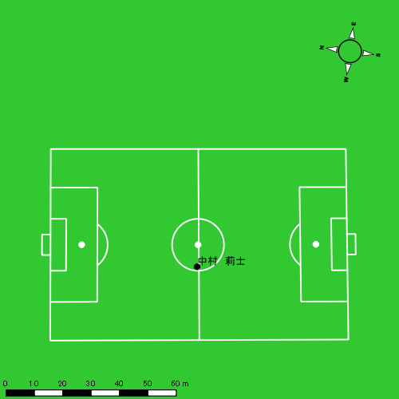 |  |  |  |  | 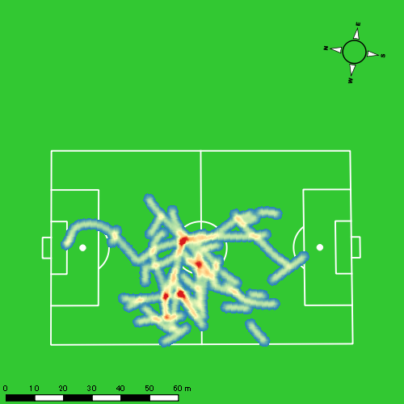 |  |  |  |  |  |  | 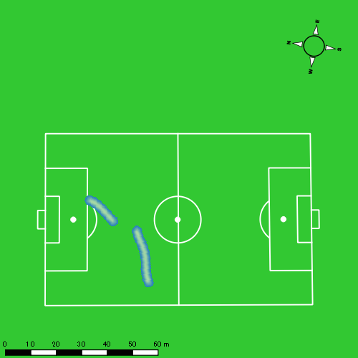 |  |  |  |  |  |  | 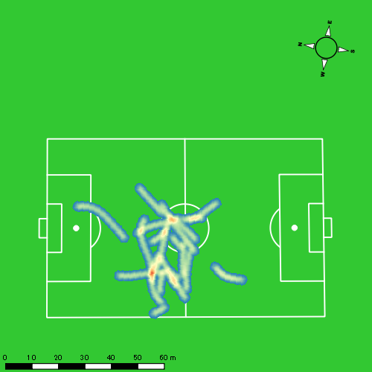
0405vs長崎工業後半 平均ポジション |  |  |  |  | 0405vs長崎工業後半 ハイスピードゾーン |  |  |  |  |  |  | 0405vs長崎工業後半 スプリントゾーン1 |  |  |  |  |  |  | 0405vs長崎工業後半 スプリントゾーン2 | 0405vs長崎工業後半 スプリントゾーン3
少ない 出現率 多い
少ない 出現率 多い
少ない 出現率 多い
少ない 出現率 多い

福吉 爽生
...
福吉 爽生 | 計測開始（JST） | 計測終了（JST） | 計測時間 (hh:mm:ss) | 走行距離(m) | %HIR | ハイスピード 距離(m) | スプリント回数 (24.00km/h) | スプリント回数 (20.00km/h) | スプリント回数 (18.00km/h) | スプリント 距離(m) (24.00km/h) | スプリント距離(m) (20.00km/h) | スプリント距離(m) (18.00km/h) | 1分毎走行距離(m) | 平均速度（km/h） | 今回最高 速度（km/h） | 高強度 エフォート | 加速回数 (3.0m/s^2) | 加速回数 (2.5m/s^2) | 加速回数 (2.0m/s^2) | 加速度max (m/s^2) | 減速回数 (3.0m/s^2) | 減速回数 (2.5m/s^2) | 減速回数 (2.0m/s^2) | 減速度max (m/s^2) | インパクト回数
 |  | 合計 (hh:mm:ss) | 0:45:48

 | 計測開始（JST） | 計測終了（JST） | ディフェンディング サード | ミドル サード | アタッキング サード |  | ZONE1 (m, hh:mm:ss) |  | ZONE2 (m, hh:mm:ss) |  | ZONE3 (m, hh:mm:ss) |  | ZONE4 (m, hh:mm:ss) |  | ZONE5 (m, hh:mm:ss) |  | ZONE6 (m, hh:mm:ss) |  | 合計
福吉 爽生 |  |  |  |  |  |  | -5.4km/h |  | 5.4km/h-12.6km/h |  | 12.6km/h-18.0km/h |  | 18.0km/h-23.4km/h |  | 23.4km/h-28.8km/h |  | 28.8km/h-
0405vs長崎工業前半 | 2025/04/05 09:00:38 - 2025/04/05 09:15:37 |  | 9.81% | 61.30% | 28.90% | 0405vs長崎工業前半 0 - 15 | 250.66 | 0:04:50 | 1,039.06 | 0:07:10 | 543.12 | 0:02:10 | 272.83 | 0:00:48 | 14.97 | 0:00:02 | 0.00 | 0:00:00 | 2,120.64
 | 2025/04/05 09:15:38 - 2025/04/05 09:30:37 |  | 28.91% | 57.16% | 13.93% | 15 - 30 | 270.14 | 0:04:32 | 1,144.64 | 0:07:51 | 501.21 | 0:02:01 | 191.29 | 0:00:33 | 22.23 | 0:00:03 | 0.00 | 0:00:00 | 2,129.51
 | 2025/04/05 09:30:38 - 2025/04/05 09:45:37 |  | 18.29% | 54.46% | 27.25% | 30 - 45 | 303.10 | 0:05:38 | 926.79 | 0:06:34 | 487.47 | 0:01:57 | 224.05 | 0:00:40 | 81.82 | 0:00:12 | 0.00 | 0:00:00 | 2,023.24
 | 2025/04/05 09:45:38 - 2025/04/05 09:46:25 |  | 80.71% | 19.29% | 0.00% | 45 - | 26.75 | 0:00:33 | 20.64 | 0:00:09 | 22.94 | 0:00:06 | 0.00 | 0:00:00 | 0.00 | 0:00:00 | 0.00 | 0:00:00 | 70.34
 |  |  |  |  |  |  | 850.66 | 0:15:32 | 3,131.13 | 0:21:43 | 1,554.74 | 0:06:13 | 688.17 | 0:02:02 | 119.03 | 0:00:17 | 0.00 | 0:00:00 | 6,343.72

速度ゾーン（時間割合）グラフ
速度ゾーン（時間割合, セッション別）
速度ゾーン（時間割合詳細）
ZONE1 | ZONE2 | ZONE3 | ZONE4 | ZONE5 | ZONE6 | 0405vs長崎工業前半 | 33.93% | 47.43% | 13.59% | 4.43% | 0.63% | 0.00% | 0405vs長崎工業前半 0 - 15 | 32.21% | 47.79% | 14.40% | 5.36% | 0.24% | 0.00%
0:15:32 | 0:21:43 | 0:06:13 | 0:02:02 | 0:00:17 | 0:00:00 |  |  |  |  |  |  |  | 15 - 30 | 30.18% | 52.29% | 13.47% | 3.71% | 0.36% | 0.00%
 |  |  |  |  |  |  |  |  |  |  |  |  | 30 - 45 | 37.51% | 43.73% | 13.00% | 4.44% | 1.31% | 0.00%
 |  |  |  |  |  |  |  |  |  |  |  |  | 45 - | 69.58% | 18.75% | 11.67% | 0.00% | 0.00% | 0.00%

1分毎走行距離
1分毎ハイスピード距離
速度ゾーングラフ
0405vs長崎工業前半 0 - 15 | 141.37593525 | 18.993932735
15 - 30 | 141.93866735 | 13.399414853
30 - 45 | 134.83497138 | 19.663047545
45 - | 87.592129704 | 0

0405vs長崎工業前半 平均ポジション |  |  |  |  | 0405vs長崎工業前半 ハイスピードゾーン |  |  |  |  |  |  | 0405vs長崎工業前半 スプリントゾーン1 |  |  |  |  |  |  | 0405vs長崎工業前半 スプリントゾーン2 |  |  |  |  |  |  | 0405vs長崎工業前半 スプリントゾーン3
少ない 出現率 多い
少ない 出現率 多い
少ない 出現率 多い
少ない 出現率 多い

吉田 悠月
...
 | 計測開始（JST） | 計測終了（JST） | ディフェンディング サード | ミドル サード | アタッキング サード |  | ZONE1 (m, hh:mm:ss) |  | ZONE2 (m, hh:mm:ss) |  | ZONE3 (m, hh:mm:ss) |  | ZONE4 (m, hh:mm:ss) |  | ZONE5 (m, hh:mm:ss) |  | ZONE6 (m, hh:mm:ss) |  | 合計
0405vs長崎工業前半 | 2025/04/05 09:00:38 - 2025/04/05 09:15:37 |  | 0.47% | 48.82% | 50.72% | 0405vs長崎工業前半 0 - 15 | 299.57 | 0:05:29 | 1,005.39 | 0:06:59 | 433.39 | 0:01:44 | 204.76 | 0:00:37 | 78.17 | 0:00:11 | 0.00 | 0:00:00 | 2,021.29
 | 2025/04/05 09:15:38 - 2025/04/05 09:30:37 |  | 8.06% | 57.67% | 34.27% | 15 - 30 | 337.51 | 0:05:59 | 929.77 | 0:06:39 | 391.78 | 0:01:34 | 248.89 | 0:00:44 | 28.15 | 0:00:04 | 0.00 | 0:00:00 | 1,936.09
 | 2025/04/05 09:30:38 - 2025/04/05 09:45:37 |  | 7.50% | 45.67% | 46.83% | 30 - 45 | 325.87 | 0:05:31 | 1,024.31 | 0:07:13 | 399.43 | 0:01:36 | 180.87 | 0:00:32 | 52.31 | 0:00:07 | 0.00 | 0:00:00 | 1,982.79
 | 2025/04/05 09:45:38 - 2025/04/05 09:46:25 |  | 59.07% | 38.37% | 2.56% | 45 - | 11.80 | 0:00:14 | 72.80 | 0:00:33 | 5.46 | 0:00:01 | 0.00 | 0:00:00 | 0.00 | 0:00:00 | 0.00 | 0:00:00 | 90.06
0405vs長崎工業後半 | 2025/04/05 10:03:33 - 2025/04/05 10:18:32 |  | 0.00% | 42.12% | 57.88% | 0405vs長崎工業後半 0 - 15 | 333.73 | 0:06:22 | 892.48 | 0:06:24 | 414.26 | 0:01:38 | 156.62 | 0:00:28 | 53.39 | 0:00:08 | 0.00 | 0:00:00 | 1,850.48
 | 2025/04/05 10:18:33 - 2025/04/05 10:33:32 |  | 4.81% | 54.87% | 40.32% | 15 - 30 | 271.12 | 0:05:26 | 1,007.44 | 0:07:13 | 471.23 | 0:01:52 | 158.34 | 0:00:29 | 4.06 | 0:00:01 | 0.00 | 0:00:00 | 1,912.19
 | 2025/04/05 10:33:33 - 2025/04/05 10:48:32 |  | 5.50% | 37.37% | 57.13% | 30 - 45 | 343.03 | 0:06:34 | 914.69 | 0:06:30 | 369.38 | 0:01:29 | 136.22 | 0:00:24 | 18.15 | 0:00:03 | 0.00 | 0:00:00 | 1,781.47
 | 2025/04/05 10:48:33 - 2025/04/05 10:50:39 |  | 0.00% | 21.89% | 78.11% | 45 - | 42.18 | 0:00:38 | 172.33 | 0:01:10 | 72.10 | 0:00:18 | 10.62 | 0:00:02 | 0.00 | 0:00:00 | 0.00 | 0:00:00 | 297.23
 |  |  |  |  |  |  | 1,964.81 | 0:36:13 | 6,019.19 | 0:42:41 | 2,557.04 | 0:10:13 | 1,096.33 | 0:03:16 | 234.23 | 0:00:33 | 0.00 | 0:00:00 | 11,871.60

速度ゾーン（時間割合）グラフ
速度ゾーン（時間割合, セッション別）
速度ゾーン（時間割合詳細）
ZONE1 | ZONE2 | ZONE3 | ZONE4 | ZONE5 | ZONE6 | 0405vs長崎工業前半 | 37.62% | 46.70% | 10.76% | 4.11% | 0.82% | 0.00% | 0405vs長崎工業前半 0 - 15 | 36.61% | 46.52% | 11.58% | 4.07% | 1.22% | 0.00%
0:36:13 | 0:42:41 | 0:10:13 | 0:03:16 | 0:00:33 | 0:00:00 | 0405vs長崎工業後半 | 40.30% | 45.19% | 11.21% | 2.92% | 0.38% | 0.00% | 15 - 30 | 39.87% | 44.29% | 10.47% | 4.93% | 0.44% | 0.00%
 |  |  |  |  |  |  |  |  |  |  |  |  | 30 - 45 | 36.82% | 48.16% | 10.64% | 3.56% | 0.82% | 0.00%
 |  |  |  |  |  |  |  |  |  |  |  |  | 45 - | 29.17% | 67.92% | 2.92% | 0.00% | 0.00% | 0.00%
 |  |  |  |  |  |  |  |  |  |  |  |  | 0405vs長崎工業後半 0 - 15 | 42.42% | 42.71% | 10.93% | 3.09% | 0.84% | 0.00%
 |  |  |  |  |  |  |  |  |  |  |  |  | 15 - 30 | 36.18% | 48.16% | 12.42% | 3.18% | 0.07% | 0.00%
 |  |  |  |  |  |  |  |  |  |  |  |  | 30 - 45 | 43.80% | 43.31% | 9.91% | 2.69% | 0.29% | 0.00%
 |  |  |  |  |  |  |  |  |  |  |  |  | 45 - | 29.61% | 54.96% | 13.86% | 1.57% | 0.00% | 0.00%

1分毎走行距離
1分毎ハイスピード距離
速度ゾーングラフ
0405vs長崎工業前半 0 - 15 | 134.75250204 | 17.966528759
15 - 30 | 129.05854382 | 17.653673851
30 - 45 | 132.17889677 | 15.124649451
45 - | 111.67938093 | 0
0405vs長崎工業後半 0 - 15 | 123.36515631 | 13.43518231
15 - 30 | 127.46352063 | 9.5780010398
30 - 45 | 118.7158211 | 9.8913723434
45 - | 140.32322621 | 5.0168795347

0405vs長崎工業前半 平均ポジション |  |  |  |  | 0405vs長崎工業前半 ハイスピードゾーン |  |  |  |  |  |  | 0405vs長崎工業前半 スプリントゾーン1 |  |  |  |  |  |  | 0405vs長崎工業前半 スプリントゾーン2 | 0405vs長崎工業前半 スプリントゾーン3
少ない 出現率 多い
少ない 出現率 多い
少ない 出現率 多い
少ない 出現率 多い
0405vs長崎工業後半 平均ポジション |  |  |  |  | 0405vs長崎工業後半 ハイスピードゾーン |  |  |  |  |  |  | 0405vs長崎工業後半 スプリントゾーン1 |  |  |  |  |  |  | 0405vs長崎工業後半 スプリントゾーン2 | 0405vs長崎工業後半 スプリントゾーン3
少ない 出現率 多い
少ない 出現率 多い
少ない 出現率 多い
少ない 出現率 多い

柴原 寛太
...
 | 計測開始（JST） | 計測終了（JST） | ディフェンディング サード | ミドル サード | アタッキング サード |  | ZONE1 (m, hh:mm:ss) |  | ZONE2 (m, hh:mm:ss) |  | ZONE3 (m, hh:mm:ss) |  | ZONE4 (m, hh:mm:ss) |  | ZONE5 (m, hh:mm:ss) |  | ZONE6 (m, hh:mm:ss) |  | 合計
柴原 寛太 |  |  |  |  |  |  | -5.4km/h |  | 5.4km/h-12.6km/h |  | 12.6km/h-18.0km/h |  | 18.0km/h-23.4km/h |  | 23.4km/h-28.8km/h |  | 28.8km/h-
0405vs長崎工業前半 | 2025/04/05 09:00:38 - 2025/04/05 09:15:37 |  | 4.06% | 45.22% | 50.73% | 0405vs長崎工業前半 0 - 15 | 266.06 | 0:05:27 | 860.52 | 0:05:57 | 672.60 | 0:02:40 | 279.07 | 0:00:49 | 43.54 | 0:00:06 | 0.00 | 0:00:00 | 2,121.80
 | 2025/04/05 09:15:38 - 2025/04/05 09:30:37 |  | 18.74% | 47.14% | 34.12% | 15 - 30 | 295.25 | 0:05:21 | 966.63 | 0:06:53 | 496.46 | 0:02:02 | 212.83 | 0:00:38 | 45.82 | 0:00:06 | 0.00 | 0:00:00 | 2,016.98
 | 2025/04/05 09:30:38 - 2025/04/05 09:45:37 |  | 11.81% | 46.75% | 41.44% | 30 - 45 | 284.08 | 0:04:43 | 1,038.97 | 0:07:29 | 485.75 | 0:01:57 | 224.81 | 0:00:40 | 82.01 | 0:00:12 | 0.00 | 0:00:00 | 2,115.61
 | 2025/04/05 09:45:38 - 2025/04/05 09:46:25 |  | 68.89% | 31.11% | 0.00% | 45 - | 25.82 | 0:00:23 | 47.48 | 0:00:22 | 12.19 | 0:00:03 | 0.00 | 0:00:00 | 0.00 | 0:00:00 | 0.00 | 0:00:00 | 85.49
0405vs長崎工業後半 | 2025/04/05 10:03:33 - 2025/04/05 10:18:32 |  | 5.97% | 36.49% | 57.55% | 0405vs長崎工業後半 0 - 15 | 293.01 | 0:06:01 | 898.51 | 0:06:21 | 482.18 | 0:01:55 | 201.05 | 0:00:36 | 45.04 | 0:00:06 | 0.00 | 0:00:00 | 1,919.79
 | 2025/04/05 10:18:33 - 2025/04/05 10:33:32 |  | 10.35% | 53.68% | 35.96% | 15 - 30 | 305.90 | 0:05:32 | 926.61 | 0:06:38 | 551.13 | 0:02:12 | 173.98 | 0:00:31 | 48.44 | 0:00:07 | 0.00 | 0:00:00 | 2,006.06
 | 2025/04/05 10:33:33 - 2025/04/05 10:46:16 |  | 9.52% | 41.90% | 48.57% | 30 - 45 | 306.74 | 0:05:25 | 702.77 | 0:05:01 | 420.69 | 0:01:43 | 153.71 | 0:00:27 | 58.78 | 0:00:09 | 0.00 | 0:00:00 | 1,642.70
 |  |  |  |  |  |  | 1,776.86 | 0:32:51 | 5,441.50 | 0:38:42 | 3,121.00 | 0:12:32 | 1,245.45 | 0:03:41 | 323.62 | 0:00:46 | 0.00 | 0:00:00 | 11,908.43

速度ゾーン（時間割合）グラフ
速度ゾーン（時間割合, セッション別）
速度ゾーン（時間割合詳細）
ZONE1 | ZONE2 | ZONE3 | ZONE4 | ZONE5 | ZONE6 | 0405vs長崎工業前半 | 34.71% | 45.16% | 14.62% | 4.63% | 0.88% | 0.00% | 0405vs長崎工業前半 0 - 15 | 36.34% | 39.68% | 17.80% | 5.49% | 0.69% | 0.00%
0:32:51 | 0:38:42 | 0:12:32 | 0:03:41 | 0:00:46 | 0:00:00 | 0405vs長崎工業後半 | 39.66% | 42.15% | 13.67% | 3.67% | 0.86% | 0.00% | 15 - 30 | 35.67% | 45.93% | 13.51% | 4.18% | 0.71% | 0.00%
 |  |  |  |  |  |  |  |  |  |  |  |  | 30 - 45 | 31.42% | 49.87% | 12.96% | 4.47% | 1.29% | 0.00%
 |  |  |  |  |  |  |  |  |  |  |  |  | 45 - | 47.92% | 45.42% | 6.67% | 0.00% | 0.00% | 0.00%
 |  |  |  |  |  |  |  |  |  |  |  |  | 0405vs長崎工業後半 0 - 15 | 40.07% | 42.38% | 12.82% | 4.02% | 0.71% | 0.00%
 |  |  |  |  |  |  |  |  |  |  |  |  | 15 - 30 | 36.84% | 44.22% | 14.69% | 3.47% | 0.78% | 0.00%
 |  |  |  |  |  |  |  |  |  |  |  |  | 30 - 45 | 42.49% | 39.42% | 13.46% | 3.51% | 1.13% | 0.00%

1分毎走行距離
1分毎ハイスピード距離
速度ゾーングラフ
0405vs長崎工業前半 0 - 15 | 141.4530075 | 20.366342736
15 - 30 | 134.45049936 | 16.618763241
30 - 45 | 141.01256666 | 19.67000425
45 - | 106.55898925 | 0
0405vs長崎工業後半 0 - 15 | 127.98582879 | 15.49674891
15 - 30 | 133.71596413 | 13.446668534
30 - 45 | 128.98344142 | 16.124015565

0405vs長崎工業前半 平均ポジション |  |  |  |  | 0405vs長崎工業前半 ハイスピードゾーン |  |  |  |  |  |  | 0405vs長崎工業前半 スプリントゾーン1 |  |  |  |  |  |  | 0405vs長崎工業前半 スプリントゾーン2 | 0405vs長崎工業前半 スプリントゾーン3
少ない 出現率 多い
少ない 出現率 多い
少ない 出現率 多い
少ない 出現率 多い
0405vs長崎工業後半 平均ポジション |  |  |  |  | 0405vs長崎工業後半 ハイスピードゾーン |  |  |  |  |  |  | 0405vs長崎工業後半 スプリントゾーン1 |  |  |  |  |  |  | 0405vs長崎工業後半 スプリントゾーン2 | 0405vs長崎工業後半 スプリントゾーン3
少ない 出現率 多い
少ない 出現率 多い
少ない 出現率 多い
少ない 出現率 多い

山口 惺也
...
 | 計測開始（JST） | 計測終了（JST） | ディフェンディング サード | ミドル サード | アタッキング サード |  | ZONE1 (m, hh:mm:ss) |  | ZONE2 (m, hh:mm:ss) |  | ZONE3 (m, hh:mm:ss) |  | ZONE4 (m, hh:mm:ss) |  | ZONE5 (m, hh:mm:ss) |  | ZONE6 (m, hh:mm:ss) |  | 合計
山口 惺也 |  |  |  |  |  |  | -5.4km/h |  | 5.4km/h-12.6km/h |  | 12.6km/h-18.0km/h |  | 18.0km/h-23.4km/h |  | 23.4km/h-28.8km/h |  | 28.8km/h-
0405vs長崎工業前半 | 2025/04/05 09:00:38 - 2025/04/05 09:15:37 |  | 0.00% | 48.84% | 51.16% | 0405vs長崎工業前半 0 - 15 | 285.53 | 0:05:37 | 1,007.02 | 0:06:56 | 539.10 | 0:02:11 | 86.90 | 0:00:16 | 0.00 | 0:00:00 | 0.00 | 0:00:00 | 1,918.54
 | 2025/04/05 09:15:38 - 2025/04/05 09:30:37 |  | 1.99% | 68.33% | 29.68% | 15 - 30 | 253.83 | 0:05:47 | 1,030.17 | 0:07:00 | 501.51 | 0:02:02 | 55.19 | 0:00:11 | 0.00 | 0:00:00 | 0.00 | 0:00:00 | 1,840.70
 | 2025/04/05 09:30:38 - 2025/04/05 09:45:37 |  | 5.81% | 55.18% | 39.01% | 30 - 45 | 335.93 | 0:06:54 | 936.41 | 0:06:37 | 314.19 | 0:01:15 | 63.46 | 0:00:12 | 16.50 | 0:00:02 | 0.00 | 0:00:00 | 1,666.49
 | 2025/04/05 09:45:38 - 2025/04/05 09:46:25 |  | 34.90% | 65.10% | 0.00% | 45 - | 24.63 | 0:00:38 | 14.66 | 0:00:05 | 12.61 | 0:00:03 | 6.13 | 0:00:01 | 0.00 | 0:00:00 | 0.00 | 0:00:00 | 58.03
0405vs長崎工業後半 | 2025/04/05 10:03:33 - 2025/04/05 10:18:32 |  | 0.26% | 41.48% | 58.26% | 0405vs長崎工業後半 0 - 15 | 331.56 | 0:06:54 | 899.62 | 0:06:13 | 363.92 | 0:01:28 | 119.90 | 0:00:22 | 21.96 | 0:00:03 | 0.00 | 0:00:00 | 1,736.96
 | 2025/04/05 10:18:33 - 2025/04/05 10:33:32 |  | 5.67% | 69.30% | 25.03% | 15 - 30 | 308.03 | 0:06:51 | 852.46 | 0:06:07 | 369.15 | 0:01:29 | 169.14 | 0:00:30 | 18.85 | 0:00:03 | 0.00 | 0:00:00 | 1,717.63
 | 2025/04/05 10:33:33 - 2025/04/05 10:35:07 |  | 0.00% | 53.01% | 46.99% | 30 - 45 | 30.22 | 0:00:29 | 122.24 | 0:00:55 | 39.71 | 0:00:10 | 7.35 | 0:00:01 | 0.00 | 0:00:00 | 0.00 | 0:00:00 | 199.51
 |  |  |  |  |  |  | 1,569.72 | 0:33:10 | 4,862.59 | 0:33:54 | 2,140.19 | 0:08:38 | 508.07 | 0:01:32 | 57.30 | 0:00:08 | 0.00 | 0:00:00 | 9,137.87

速度ゾーン（時間割合）グラフ
速度ゾーン（時間割合, セッション別）
速度ゾーン（時間割合詳細）
ZONE1 | ZONE2 | ZONE3 | ZONE4 | ZONE5 | ZONE6 | 0405vs長崎工業前半 | 41.36% | 45.08% | 12.05% | 1.43% | 0.09% | 0.00% | 0405vs長崎工業前半 0 - 15 | 37.45% | 46.23% | 14.56% | 1.76% | 0.00% | 0.00%
0:33:10 | 0:33:54 | 0:08:38 | 0:01:32 | 0:00:08 | 0:00:00 | 0405vs長崎工業後半 | 45.07% | 41.96% | 9.86% | 2.80% | 0.32% | 0.00% | 15 - 30 | 38.58% | 46.69% | 13.56% | 1.18% | 0.00% | 0.00%
 |  |  |  |  |  |  |  |  |  |  |  |  | 30 - 45 | 45.98% | 44.11% | 8.36% | 1.29% | 0.27% | 0.00%
 |  |  |  |  |  |  |  |  |  |  |  |  | 45 - | 80.00% | 11.25% | 6.25% | 2.50% | 0.00% | 0.00%
 |  |  |  |  |  |  |  |  |  |  |  |  | 0405vs長崎工業後半 0 - 15 | 46.02% | 41.42% | 9.80% | 2.40% | 0.36% | 0.00%
 |  |  |  |  |  |  |  |  |  |  |  |  | 15 - 30 | 45.64% | 40.82% | 9.89% | 3.33% | 0.31% | 0.00%
 |  |  |  |  |  |  |  |  |  |  |  |  | 30 - 45 | 30.53% | 57.89% | 10.11% | 1.47% | 0.00% | 0.00%

1分毎走行距離
1分毎ハイスピード距離
速度ゾーングラフ
0405vs長崎工業前半 0 - 15 | 127.90291625 | 5.4066367008
15 - 30 | 122.69146404 | 3.0241067002
30 - 45 | 111.09938197 | 5.0627437722
45 - | 71.23878614 | 6.3663361919
0405vs長崎工業後半 0 - 15 | 115.79734154 | 8.5705661506
15 - 30 | 114.4990513 | 11.772959786
30 - 45 | 125.64781383 | 3.2668858474

0405vs長崎工業前半 平均ポジション |  |  |  |  | 0405vs長崎工業前半 ハイスピードゾーン |  |  |  |  |  |  | 0405vs長崎工業前半 スプリントゾーン1 |  |  |  |  |  |  | 0405vs長崎工業前半 スプリントゾーン2 | 0405vs長崎工業前半 スプリントゾーン3
少ない 出現率 多い
少ない 出現率 多い
少ない 出現率 多い
少ない 出現率 多い
0405vs長崎工業後半 平均ポジション |  |  |  |  | 0405vs長崎工業後半 ハイスピードゾーン |  |  |  |  |  |  | 0405vs長崎工業後半 スプリントゾーン1 |  |  |  |  |  |  | 0405vs長崎工業後半 スプリントゾーン2 | 0405vs長崎工業後半 スプリントゾーン3
少ない 出現率 多い
少ない 出現率 多い
少ない 出現率 多い
少ない 出現率 多い

深堀 龍
...
深堀 龍 | 計測開始（JST） | 計測終了（JST） | 計測時間 (hh:mm:ss) | 走行距離(m) | %HIR | ハイスピード 距離(m) | スプリント回数 (24.00km/h) | スプリント回数 (20.00km/h) | スプリント回数 (18.00km/h) | スプリント 距離(m) (24.00km/h) | スプリント距離(m) (20.00km/h) | スプリント距離(m) (18.00km/h) | 1分毎走行距離(m) | 平均速度（km/h） | 今回最高 速度（km/h） | 高強度 エフォート | 加速回数 (3.0m/s^2) | 加速回数 (2.5m/s^2) | 加速回数 (2.0m/s^2) | 加速度max (m/s^2) | 減速回数 (3.0m/s^2) | 減速回数 (2.5m/s^2) | 減速回数 (2.0m/s^2) | 減速度max (m/s^2) | インパクト回数
 |  | 合計 (hh:mm:ss) | 0:47:07

 | 計測開始（JST） | 計測終了（JST） | ディフェンディング サード | ミドル サード | アタッキング サード |  | ZONE1 (m, hh:mm:ss) |  | ZONE2 (m, hh:mm:ss) |  | ZONE3 (m, hh:mm:ss) |  | ZONE4 (m, hh:mm:ss) |  | ZONE5 (m, hh:mm:ss) |  | ZONE6 (m, hh:mm:ss) |  | 合計
深堀 龍 |  |  |  |  |  |  | -5.4km/h |  | 5.4km/h-12.6km/h |  | 12.6km/h-18.0km/h |  | 18.0km/h-23.4km/h |  | 23.4km/h-28.8km/h |  | 28.8km/h-
0405vs長崎工業後半 | 2025/04/05 10:03:33 - 2025/04/05 10:18:32 |  | 10.06% | 53.57% | 36.37% | 0405vs長崎工業後半 0 - 15 | 289.89 | 0:05:36 | 976.74 | 0:06:57 | 524.39 | 0:02:07 | 107.82 | 0:00:20 | 0.00 | 0:00:00 | 0.00 | 0:00:00 | 1,898.85
 | 2025/04/05 10:18:33 - 2025/04/05 10:33:32 |  | 14.10% | 65.82% | 20.08% | 15 - 30 | 284.70 | 0:06:00 | 888.69 | 0:06:24 | 558.49 | 0:02:14 | 115.79 | 0:00:21 | 0.00 | 0:00:00 | 0.00 | 0:00:00 | 1,847.68
 | 2025/04/05 10:33:33 - 2025/04/05 10:48:32 |  | 12.49% | 68.46% | 19.06% | 30 - 45 | 325.95 | 0:06:12 | 951.10 | 0:06:41 | 377.64 | 0:01:31 | 187.37 | 0:00:35 | 0.00 | 0:00:00 | 0.00 | 0:00:00 | 1,842.06
 | 2025/04/05 10:48:33 - 2025/04/05 10:50:39 |  | 0.00% | 49.53% | 50.47% | 45 - | 52.49 | 0:00:50 | 119.49 | 0:00:51 | 61.83 | 0:00:15 | 57.75 | 0:00:10 | 0.00 | 0:00:00 | 0.00 | 0:00:00 | 291.55
 |  |  |  |  |  |  | 953.02 | 0:18:39 | 2,936.03 | 0:20:53 | 1,522.36 | 0:06:08 | 468.73 | 0:01:26 | 0.00 | 0:00:00 | 0.00 | 0:00:00 | 5,880.14

速度ゾーン（時間割合）グラフ
速度ゾーン（時間割合, セッション別）
速度ゾーン（時間割合詳細）
ZONE1 | ZONE2 | ZONE3 | ZONE4 | ZONE5 | ZONE6 | 0405vs長崎工業後半 | 39.59% | 44.33% | 13.03% | 3.05% | 0.00% | 0.00% | 0405vs長崎工業後半 0 - 15 | 37.39% | 46.30% | 14.14% | 2.18% | 0.00% | 0.00%
0:18:39 | 0:20:53 | 0:06:08 | 0:01:26 | 0:00:00 | 0:00:00 |  |  |  |  |  |  |  | 15 - 30 | 40.02% | 42.69% | 14.93% | 2.36% | 0.00% | 0.00%
 |  |  |  |  |  |  |  |  |  |  |  |  | 30 - 45 | 41.38% | 44.58% | 10.16% | 3.89% | 0.00% | 0.00%
 |  |  |  |  |  |  |  |  |  |  |  |  | 45 - | 39.53% | 40.31% | 11.97% | 8.19% | 0.00% | 0.00%

1分毎走行距離
1分毎ハイスピード距離
速度ゾーングラフ
0405vs長崎工業後半 0 - 15 | 126.58989586 | 5.6592669903
15 - 30 | 123.16213015 | 5.9608630204
30 - 45 | 122.77830225 | 11.754144604
45 - | 137.63912787 | 27.282088417

0405vs長崎工業後半 平均ポジション |  |  |  |  | 0405vs長崎工業後半 ハイスピードゾーン |  |  |  |  |  |  | 0405vs長崎工業後半 スプリントゾーン2 |  |  |  |  |  |  | 0405vs長崎工業後半 スプリントゾーン3
少ない 出現率 多い
少ない 出現率 多い
少ない 出現率 多い

大津 寛太
...
大津 寛太 | 計測開始（JST） | 計測終了（JST） | 計測時間 (hh:mm:ss) | 走行距離(m) | %HIR | ハイスピード 距離(m) | スプリント回数 (24.00km/h) | スプリント回数 (20.00km/h) | スプリント回数 (18.00km/h) | スプリント 距離(m) (24.00km/h) | スプリント距離(m) (20.00km/h) | スプリント距離(m) (18.00km/h) | 1分毎走行距離(m) | 平均速度（km/h） | 今回最高 速度（km/h） | 高強度 エフォート | 加速回数 (3.0m/s^2) | 加速回数 (2.5m/s^2) | 加速回数 (2.0m/s^2) | 加速度max (m/s^2) | 減速回数 (3.0m/s^2) | 減速回数 (2.5m/s^2) | 減速回数 (2.0m/s^2) | 減速度max (m/s^2) | インパクト回数
0405vs長崎工業後半 | 2025/04/05 10:35:08 | 2025/04/05 10:48:33 | 0:13:25 | 1,608.27 | 15.37% | 247.24 | 4 | 9 | 13 | 61.72 | 155.71 | 247.24 | 119.87 | 7.19 | 26.57 | 52 | 2 | 11 | 29 | 3.20 | 7 | 21 | 47 | -3.70 | 101 | 53
 | 2025/04/05 10:48:33 | 2025/04/05 10:50:40 | 0:02:07 | 275.02 | 10.33% | 28.42 | 1 | 1 | 2 | 10.09 | 18.77 | 28.42 | 129.93 | 7.79 | 26.02 | 15 | 2 | 2 | 4 | 3.27 | 3 | 3 | 5 | -4.00 | 22 | 4
 |  | 合計 (hh:mm:ss) | 0:15:32

 | 計測開始（JST） | 計測終了（JST） | ディフェンディング サード | ミドル サード | アタッキング サード |  | ZONE1 (m, hh:mm:ss) |  | ZONE2 (m, hh:mm:ss) |  | ZONE3 (m, hh:mm:ss) |  | ZONE4 (m, hh:mm:ss) |  | ZONE5 (m, hh:mm:ss) |  | ZONE6 (m, hh:mm:ss) |  | 合計
大津 寛太 |  |  |  |  |  |  | -5.4km/h |  | 5.4km/h-12.6km/h |  | 12.6km/h-18.0km/h |  | 18.0km/h-23.4km/h |  | 23.4km/h-28.8km/h |  | 28.8km/h-
0405vs長崎工業後半 | 2025/04/05 10:35:08 - 2025/04/05 10:48:32 |  | 0.00% | 43.30% | 56.70% | 0405vs長崎工業後半 30 - 45 | 252.62 | 0:06:13 | 696.69 | 0:04:52 | 406.57 | 0:01:37 | 176.22 | 0:00:32 | 76.17 | 0:00:11 | 0.00 | 0:00:00 | 1,608.27
 | 2025/04/05 10:48:33 - 2025/04/05 10:50:39 |  | 0.00% | 26.78% | 73.22% | 45 - | 30.39 | 0:00:49 | 130.70 | 0:00:52 | 84.62 | 0:00:21 | 18.12 | 0:00:03 | 11.33 | 0:00:02 | 0.00 | 0:00:00 | 275.18
 |  |  |  |  |  |  | 283.01 | 0:07:02 | 827.40 | 0:05:44 | 491.20 | 0:01:58 | 194.34 | 0:00:35 | 87.50 | 0:00:13 | 0.00 | 0:00:00 | 1,883.45

速度ゾーン（時間割合）グラフ
速度ゾーン（時間割合, セッション別）
速度ゾーン（時間割合詳細）
ZONE1 | ZONE2 | ZONE3 | ZONE4 | ZONE5 | ZONE6 | 0405vs長崎工業後半 | 45.33% | 36.96% | 12.62% | 3.73% | 1.35% | 0.00% | 0405vs長崎工業後半 30 - 45 | 46.37% | 36.28% | 12.05% | 3.93% | 1.37% | 0.00%
0:07:02 | 0:05:44 | 0:01:58 | 0:00:35 | 0:00:13 | 0:00:00 |  |  |  |  |  |  |  | 45 - | 38.74% | 41.26% | 16.22% | 2.52% | 1.26% | 0.00%

1分毎走行距離
1分毎ハイスピード距離
速度ゾーングラフ
0405vs長崎工業後半 30 - 45 | 119.87121239 | 18.427853283
45 - | 129.92844827 | 13.427265454

0405vs長崎工業後半 平均ポジション |  |  |  |  | 0405vs長崎工業後半 ハイスピードゾーン |  |  |  |  |  |  | 0405vs長崎工業後半 スプリントゾーン1 |  |  |  |  |  |  | 0405vs長崎工業後半 スプリントゾーン2 |  |  |  |  |  |  |  | 0405vs長崎工業後半 スプリントゾーン3
少ない 出現率 多い
少ない 出現率 多い
少ない 出現率 多い
少ない 出現率 多い

平野 吏桜
...
平野 吏桜 | 計測開始（JST） | 計測終了（JST） | 計測時間 (hh:mm:ss) | 走行距離(m) | %HIR | ハイスピード 距離(m) | スプリント回数 (24.00km/h) | スプリント回数 (20.00km/h) | スプリント回数 (18.00km/h) | スプリント 距離(m) (24.00km/h) | スプリント距離(m) (20.00km/h) | スプリント距離(m) (18.00km/h) | 1分毎走行距離(m) | 平均速度（km/h） | 今回最高 速度（km/h） | 高強度 エフォート | 加速回数 (3.0m/s^2) | 加速回数 (2.5m/s^2) | 加速回数 (2.0m/s^2) | 加速度max (m/s^2) | 減速回数 (3.0m/s^2) | 減速回数 (2.5m/s^2) | 減速回数 (2.0m/s^2) | 減速度max (m/s^2) | インパクト回数
0405vs長崎工業後半 | 2025/04/05 10:46:17 | 2025/04/05 10:48:33 | 0:02:16 | 301.01 | 11.58% | 34.85 | 1 | 2 | 3 | 7.07 | 24.49 | 34.85 | 132.80 | 7.98 | 25.35 | 32 | 0 | 5 | 13 | 2.77 | 1 | 4 | 8 | -4.26 | 41 | 25
 | 2025/04/05 10:48:33 | 2025/04/05 10:50:40 | 0:02:07 | 326.37 | 19.46% | 63.50 | 1 | 1 | 3 | 8.32 | 35.97 | 63.50 | 154.19 | 9.26 | 25.11 | 28 | 0 | 0 | 2 | 2.09 | 0 | 3 | 5 | -2.76 | 36 | 20
 |  | 合計 (hh:mm:ss) | 0:04:23

 | 計測開始（JST） | 計測終了（JST） | ディフェンディング サード | ミドル サード | アタッキング サード |  | ZONE1 (m, hh:mm:ss) |  | ZONE2 (m, hh:mm:ss) |  | ZONE3 (m, hh:mm:ss) |  | ZONE4 (m, hh:mm:ss) |  | ZONE5 (m, hh:mm:ss) |  | ZONE6 (m, hh:mm:ss) |  | 合計
平野 吏桜 |  |  |  |  |  |  | -5.4km/h |  | 5.4km/h-12.6km/h |  | 12.6km/h-18.0km/h |  | 18.0km/h-23.4km/h |  | 23.4km/h-28.8km/h |  | 28.8km/h-
0405vs長崎工業後半 | 2025/04/05 10:46:17 - 2025/04/05 10:48:32 |  | 0.00% | 33.75% | 66.25% | 0405vs長崎工業後半 30 - 45 | 31.82 | 0:00:45 | 153.66 | 0:01:06 | 80.68 | 0:00:19 | 25.06 | 0:00:04 | 9.79 | 0:00:01 | 0.00 | 0:00:00 | 301.01
 | 2025/04/05 10:48:33 - 2025/04/05 10:50:39 |  | 0.00% | 22.41% | 77.59% | 45 - | 42.82 | 0:00:44 | 105.42 | 0:00:45 | 113.18 | 0:00:26 | 54.17 | 0:00:10 | 10.92 | 0:00:02 | 0.00 | 0:00:00 | 326.52
 |  |  |  |  |  |  | 74.64 | 0:01:29 | 259.08 | 0:01:51 | 193.86 | 0:00:45 | 79.23 | 0:00:14 | 20.71 | 0:00:03 | 0.00 | 0:00:00 | 627.53

速度ゾーン（時間割合）グラフ
速度ゾーン（時間割合, セッション別）
速度ゾーン（時間割合詳細）
ZONE1 | ZONE2 | ZONE3 | ZONE4 | ZONE5 | ZONE6 | 0405vs長崎工業後半 | 34.02% | 42.24% | 17.28% | 5.33% | 1.14% | 0.00% | 0405vs長崎工業後半 30 - 45 | 33.14% | 48.75% | 13.99% | 3.09% | 1.03% | 0.00%
0:01:29 | 0:01:51 | 0:00:45 | 0:00:14 | 0:00:03 | 0:00:00 |  |  |  |  |  |  |  | 45 - | 34.96% | 35.28% | 20.79% | 7.72% | 1.26% | 0.00%

1分毎走行距離
1分毎ハイスピード距離
速度ゾーングラフ
0405vs長崎工業後半 30 - 45 | 132.79821638 | 15.374962391
45 - | 154.19240026 | 29.998486925

0405vs長崎工業後半 平均ポジション |  |  |  |  | 0405vs長崎工業後半 ハイスピードゾーン |  |  |  |  |  |  | 0405vs長崎工業後半 スプリントゾーン1 |  |  |  |  |  |  | 0405vs長崎工業後半 スプリントゾーン2 |  |  |  |  |  |  |  | 0405vs長崎工業後半 スプリントゾーン3
少ない 出現率 多い
少ない 出現率 多い
少ない 出現率 多い
少ない 出現率 多い

